Matriz de EPP
 Proceso de Apoyo Gestión de la Seguridad y Salud en el Trabajo MATRIZ DE ELEMENTOS DE PROTECCION PERSONAL - UNIVERSIDAD DEL CAUCA
Código: PA-GA-5.1.4-OD-2 |  |  | Versión: 2 |  |  |  | Fecha de Actualización: Julio -2024
 | Proceso de Apoyo Gestión de la Seguridad y Salud en el Trabajo Matriz de Elementos de Protección Personal por Cargos y/u Oficios
Código: PA-GA-5.1.4-FOR-3 |  |  | Versión: 2 |  |  |  | Fecha de Actualización: 04-06-2024
Elemento de Protección Personal Requerido | Referencia | Normal Técnica | Registro Fotográfico | Tiempo de utilización | Uso | Mantenimiento | Almacenamiento | Método de Limpieza | Periodicidad
TECNICOS BODEGA Y TALLER EDITORIAL
Mascarilla | Respirador de Libre Mantenimiento contra Material Particulado Ref. 8210 de 3M con Filtro Electrostático Avanzado, Bandas Amarillas y Respirador Color Blanco | NIOSH TC-84A-007 | 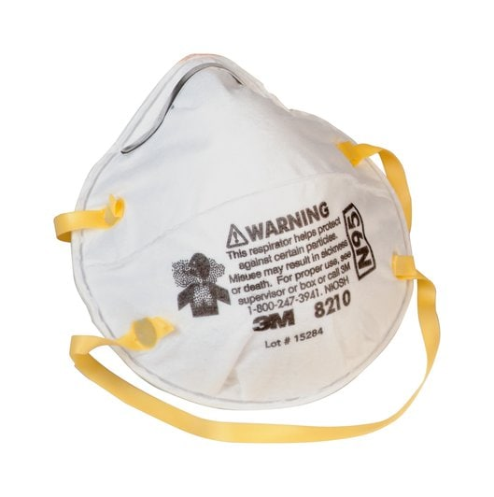 | Según necesidad | Protege de todos aquellos contaminantes presentes en el aire polvos, neblinas, gases tóxicos, vapores, humos, etc. | Son piezas faciales sencillas, por lo tanto, no requieren mantenimiento. . Deben cambiarse periódicamente teniendo en cuenta la labor para la cual son utilizados. | Úselos con las manos muy limpias. Guárdelos en un estuche o bolsa sellada y en un lugar limpio y seco. Nunca comparta su respirador con otra persona. | Desechables y se deben disponer según corresponda ( Bolsa Roja) para evitar contaminación del trabajador o entorno. | Desechados a diario despues de 5-6 hras de uso
Guantes con poliuretano | kim / Sosega | ISO 20420 2020 | 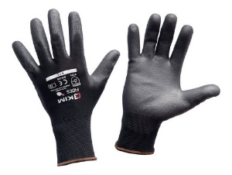 | Según necesidad | En muchos trabajos de inspección o examinación y manipulación de papeleria y materiales en general | Guantes para varios usos, mantener en lugar fresco | Conservar los guantes en su embalaje, protegidos de la luz y de la humedad e instalaciones electricas | se recomienda lavar con agua a temperatura ambiente, con jabon neutro, Se recomienda que Los guantes se almacenen preferiblemente en un lugar seco, en su embalaje original y fuera de la luz solar. | Según la necesidad
BOTAS DIELÉCTRICAS CON PUNTERA METÁLICA | BOTA 6PUL WORK CUERO CRUPON DIELECTRICA | ISO 20345/44:2011 ISTM 2413:2017 ANSI Z 41, NTC 2396, 2257, 1741 . 2380 | 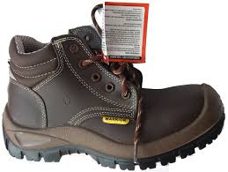 | 8 Horas | Protege los dedos de los pies, los pies y los tobillos contra riesgos de golpes, aplastamiento, fracturas y cargas electricas. | Limpiar ó lavar con agua y un jabón neutro, dejar secar a la sombra, después de secar se debe aplicar un producto para engrasar y dar brillo, esperar unos 5 minutos y después lustrar con un paño seco y limpio o con un cepillo de cerdas suaves, Este proceso se recomienda hacer periódicamente, al menos una vez a la semana, pues es lo único que nos garantiza mantener el cuero flexible y blando, lo cual aumenta la durabilidad del calzado. | Seleccione correctamente la talla del calzado Cámbielas si están deterioradas ó rotas ( cada 4 meses) Guárdelas limpias y secas en un lugar fresco, seco y alejadas de altas temperaturas ó exposición solar. | Se debe contar con herramientas de limpieza como tapete que permita hacer fircción a la suela y un tapete de caucho propileno para limpieza final. 1, Aplicar el tensoactivo de manera uniforme en todo el calzado tanto en la suela como costados y empeine mediante el uso del atomizador cuyo contenido es de Jabones tensoactivo y una fraccion de agua. 2, Una vez el calzado aplicado el producto sobre el calzado proceda a limpiarlo en la herramienta de limpieza con movimientos hacia adelante y atras, derecha e izquierda, garantizando una adecuada limpieza del calzado. 3, Retire el pie de la herramienta de limpieza y realice el mismo procedimiento con el otro pie. 4,una vez terminada la limpieza en la herramienta (tapete fricción), ubiquese sobre el tapete de caucho propileno y aplique etanol sobre todo el calzado mediante el uso del atomizador con etanol. | Según la necesidad
Guantes de nitrilo manga corta calibre 13" | Guante Ansell Ref. 37-175 Solvex de 13" y 15 ml grosor se usa en procesos quimicos , proceos alimentos, sanidad petroquimica | ANSI Z87 y ANSI Z87.1. |  | Según necesidad | Protege la piel de sus manos en las labores de limpieza, ante la presencia de agentes externos como, soluciones diluidas de detergentes y sustancias quimica | Los guantes son de libre mantenimiento, sin embargo límpielos muy bien después de cada uso y guárdelos secos en un lugar fresco y ventilado. | Cámbielos periódicamente cada vez que se deteriore el material y se rompan ó cuando se encuentren muy sucios y en mal estado. | Se recomienda ventilar el guante después de usarlo, Verificar visualmente que el guante no tenga defectos o problemas. • No sumergir la mano, donde no exista protección del baño aplicado. Lavado a mano con abundante agua (NO JABON) y secar a temperatura ambiente, retirado de los rayos del sol. | Según la necesidad
Bata en universal antifluido color azul manga larga - bolsillo bordado | ANTIFLUIDO | FABRICACION NACIONAL |  | Según necesidad | Evita el contacto corporal del tronco, miembros superiores e inferiores, protegiéndolos de peligros relacionados con labores que implican exposición a sustancias. | lavar a mano o a máquina, con agua fría y jabón suave, no sacar al sol, no usar blanqueador productos clorados, no dejar en remojo , no usar secadora, ni plancha tibia | Almacenar en un lugar limpio, fresco, libe de contaminación y humedad. No almacenar cerca de fuentes de calor | Para el lavado a mano o en lavadora con Agua y Jabón. | Diariamente al llegar al domicilio debe ingresar, retirar la dotación, disponerla en bolsa plastica, realizar ducha y cambiarse con ropa de casa.
Operarios y auxiliares de laboratorio biologia, quimica y salud
BATA DE LABORATORIO ANTFLUIDO | ANTIFLUIDO | FABRICACION NACIONAL | 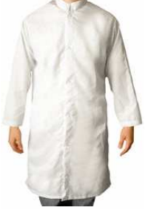 | Según necesidad | Evita el contacto corporal del tronco, miembros superiores e inferiores, protegiéndolos de peligros relacionados con labores que implican exposición a sustancias de laboratorio. | lavar a mano o a máquina, con agua fría y jabón suave, no sacar al sol, no usar blanqueador productos clorados, no dejar en remojo , no usar secadora, ni plancha tibia | Almacenar en un lugar limpio, fresco, libe de contaminación y humedad. No almacenar cerca de fuentes de calor | Para el lavado a mano o en lavadora con Agua y Jabón. | Diariamente al llegar al domicilio debe ingresar, retirar la dotación, disponerla en bolsa plastica, realizar ducha y cambiarse con ropa de casa.
GAFAS DE SEGURIDAD | KIM | NTC 1771, 1825, 1826, 1827, 1834, 1835, 1836 ANSI Z87.1 | 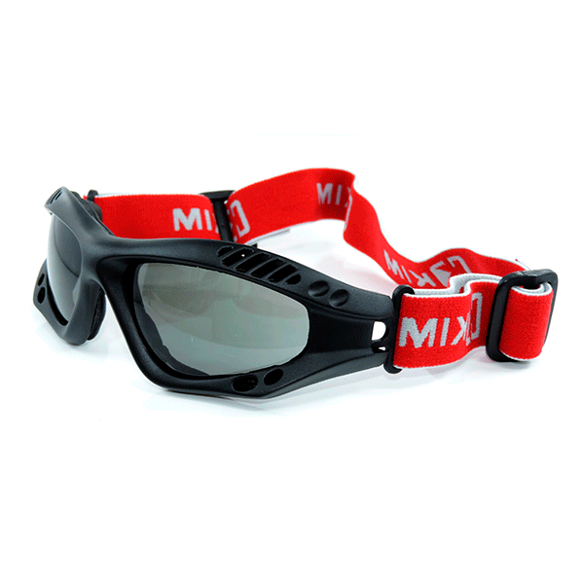 | Según necesidad | En actividades que impliquen exposiciòn y manipulacion de sustancias sustancias quimicas y demas Procesos de realizados en los laboratorios y almacenamiento de materiales, | Lave con agua y jabón suave, dejar secar al aire libre en un sitio libre de contaminantes. | Deben ser almacenados en un lugar fresco y seco, lejos de la luz solar directa y químicos corrosivos. | 1, Enjuague las gafas de protección con agua limpia. 2, Aplique una cantidad moderada de jabon liquido (convencional) 3, Limpie la totalidad de las gafas 4, Remueva el jabon con abundante agua 5, Sacuda ligeramente para secarlas. | Lavado diariamente previo uso de las mismas.
CARTUCHO DE VAPORES ORGANICOS | 3M | NIOSH |  | Segùn Necesidad | Se debe utilizar los cartuchos de acuerdo al producto a manipular, por ejemplo: exposición a solventes orgánicos, gases ácidos, humos metálicos, formaldehído, entre otros. Además se pueden adicionar filtros para material particulado, partículas aceitosas. Para seleccionar tanto los cartuchos como los filtros se debe analizar el tipo de sustancias que se van a manipular, tiempos de exposición y concentración de los productos. | los cartuchos son libre de mantenimiento, razon por la que se deben sustiuir cuando no esten cumpliendo con su funcion o esten en mal estado. | Una vez limpio y seco el respirador se debe almacenar en un area que no este contaminada | el cartucho con un paño húmedo empapado en una solución desinfectante | Lavado diariamente previo uso de las mismas.
BOTAS DE CAUCHO (PVC) CAÑA ALTA | Bota Croydon PVC caña alta | UNE-EN ISO 20344 – Equipos de protección personal. Métodos de ensayo para calzado. UNE-EN ISO 20345 – Equipos de protección individual. Calzados de seguridad |  | Según la necesidad | Estas botas están diseñadas y fabricadas para lograr alta resistencia en ambientes de trabajo donde se precise proteger al pie del agua, principalmente donde la condición de humedad es alta en los distintos ambientes industriales y de procesos | Limpiar ó lavar con agua y un jabón neutro, dejar secar a la sombra, después de secar, Este proceso se recomienda hacer periódicamente, al menos una vez a la semana, pues es lo único que nos garantiza mantener elmaterial flexible y blando, lo cual aumenta la durabilidad del calzado. | Seleccione correctamente la talla del calzado Cámbielas si están deterioradas ó rotas ( cada 12 meses) Guárdelas limpias y secas en un lugar fresco, seco y alejadas de altas temperaturas ó exposición solar. | Usar cepillo de cerdas suaves Lavar con jabón o detergente Lavar máximo a 30 °C de temperatura | Lavado diariamente previo uso de las mismas.
Respiradores medio Rostro serie 6000 | Pieza facial media Cara Linea 6000 Talla S, M y L Marca 3M en caucho elastomérico. arnés tipo diadema, aprobado por NIOSH-MSHA, para usar con filtros y cartuchos línea 6000 ó 2000. Con Cartuchos Contra Vapores Orgánicos Ref. 6001, Filtros Ref. 2091 y Retenedor Ref. 502 Marca 3M. | NIOSH-MSHA |  | Segùn Necesidad | No usar en ambientes cuya concentración de contaminantes supere 10 veces el Valor Umbral Límite (TLV). No usar en atmósferas cuyo contenido de oxígeno sea menor a 19.5 %. No usar en atmósferas inmediatamente peligrosas para la vida y la salud (IDLH) | * El respirador debe limpiarse despues de cada periodo de utilizacion. Para ello retirar los filtros de particulas. * Limpiar la pieza facial ( excepcion los filtros) con una toallita limpia humeda o sumergirla en agua templada que no supere los 50 °C, frotar con un cepillo, anadir un jabon neutro si es necesario. No utilizar limpiadores que contengan lanolina u otros aceites. *Aclarar con agua templada y secar al aire en una atmofera no contaminada | Una vez limpio y seco el respirador se debe almacenar en un area que no este contaminada | La superficie exterior del estuche plástico rígido puede limpiarse y desinfectarse con un paño empapado en solución desinfectante. Para la solución desinfectante aplique hasta que esté visiblemente mojado durante el tiempo de contacto adecuado y luego retire a la solución desinfectante con un paño 3M Personal Safety Division limpio humedecido en agua y seque al aire. No permita que la solución limpiadora o desinfectante llegue al medio filtrante interno y no sumerja los filtros de carcasa rígida en ningún líquido | Según la necesidad
PETO DE PVC | NI5100016 | Fabricacion Nacional |  | Segùn Necesidad | Delantal industrial largo, fabricado en PVC, calibre (grosor) 16¨ con forro interno, adaptable al cuerpo, tira en el cuello y espalda ajustable. Ideal para proteger de salpicaduras líquidas, industria alimenticia, petrolera, procesos cárnicos, entro otros (Múltiples Funciones). | Debe ser limpiada (lavada) diariamente para mantener su apariencia y prevenir crecimiento de suciedad y contaminantes, en ningún caso dejar el aseo de la prenda para el día siguiente. Dejar la prenda extendida por el revés (con tela a la vista) donde le dé el aire para asegurar un buen secado. | Guardelo limpio y seco en un lugar fresco, seco y alejado de altas temperaturas ó exposición solar. | Debe ser limpiada (lavada) diariamente para mantener su apariencia y prevenir crecimiento de suciedad y contaminantes, en ningún caso dejar el aseo de la prenda para el día siguiente. Dejar la prenda extendida por el revés (con tela a la vista) donde le dé el aire para asegurar un buen secado. | Lavado diariamente previo uso de las mismas.
MONOGAFAS TRANSPARENTES | Ref. 40605 Fahrenheit de 3M contra salpicaduras anti empañante, Lente en policarbonato y banda en Nylon. Ventilacion indirecta. | CERTIFICACIÓN ANSI Z87.1 | 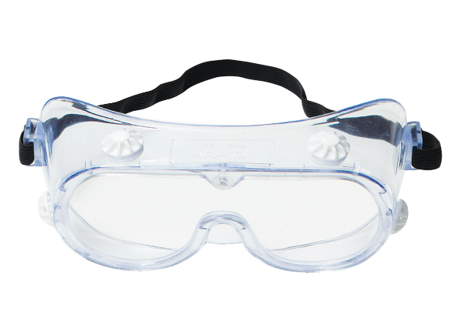 | Según necesidad | En actividades que impliquen exposiciòn y manipulacion de sustancias sustancias quimicas y demas Procesos de realizados en los laboratorios y almacenamiento de materiales, | Lave con agua y jabón suave, dejar secar al aire libre en un sitio libre de contaminantes. | Deben ser almacenados en un lugar fresco y seco, lejos de la luz solar directa y químicos corrosivos. | 1, Enjuague las gafas de protección con agua limpia. 2, Aplique una cantidad moderada de jabon liquido (convencional) 3, Limpie la totalidad de las gafas 4, Remueva el jabon con abundante agua 5, Sacuda ligeramente hasta secarlas bien | Lavado diariamente previo uso de las mismas.
GUANTES DE NITRILO MANGA LARGA | Proteex s.a - Protexiòn alto desempeño | NTC 1726. |  | Según la necesidad | Protege la piel de sus manos en las labores de limpieza, ante la presencia de agentes externos como, soluciones diluidas de detergentes y sustancias quimica | Los guantes son de libre mantenimiento, sin embargo límpielos muy bien después de cada uso y guárdelos secos en un lugar fresco y ventilado. | Cámbielos periódicamente cada vez que se deteriore el material y se rompan ó cuando se encuentren muy sucios y en mal estado. | Se recomienda ventilar el guante después de usarlo, Verificar visualmente que el guante no tenga defectos o problemas. • No sumergir la mano, donde no exista protección del baño aplicado. Lavado a mano con abundante agua (NO JABON) y secar a temperatura ambiente, retirado de los rayos del sol. | Según la necesidad
Guantes de nitrilo manga corta calibre delgado | Guante Ansell Ref. 37-175 Solvex de 13" y 15 ml grosor se usa en procesos quimicos , proceos alimentos, sanidad petroquimica | ANSI Z87 y ANSI Z87.1. |  | Según necesidad | Protege la piel de sus manos en las labores de limpieza, ante la presencia de agentes externos como, soluciones diluidas de detergentes y sustancias quimica | Los guantes son de libre mantenimiento, sin embargo límpielos muy bien después de cada uso y guárdelos secos en un lugar fresco y ventilado. | Cámbielos periódicamente cada vez que se deteriore el material y se rompan ó cuando se encuentren muy sucios y en mal estado. | Se recomienda ventilar el guante después de usarlo, Verificar visualmente que el guante no tenga defectos o problemas. • No sumergir la mano, donde no exista protección del baño aplicado. Lavado a mano con abundante agua (NO JABON) y secar a temperatura ambiente, retirado de los rayos del sol. | Lavado diariamente previo uso de las mismas.
Operarios y auxiliares de laboratorio fisica e ing. Civil
PROTECTOR AUDITIVO DE INSERCION | TAPA OIDOS PROTEX SA | NTC 2272 ANSI Z 3.19/74. | 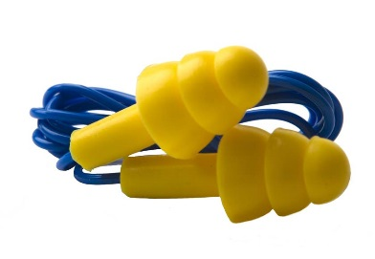 | Según la necesidad | El protector auditivo debe utilizarse durante toda la jornada laboral cuando la exposición al riesgo sea permanente | Se deben lavar todos los días con agua y/o jabón suave de tocador, secar totalmente antes de introducir al oído. Manipular con las manos muy limpias. | Se deben guardar en un estuche Se debe almacenar secos en un lugar limpio Nunca introduzca el protector audio húmedo en el oído. Cámbielo cada 6 meses, cuando se deteriore, no ajuste en el oído o perciba el ruido se debe solicitar reposición. | lavado previamente al uso con agua y jabon | Segun la necesidad
Cartucho de vapores organicos | 3M | NIOSH |  | Segùn Necesidad | Se debe utilizar los cartuchos de acuerdo al producto a manipular, por ejemplo: exposición a solventes orgánicos, gases ácidos, humos metálicos, formaldehído, entre otros. Además se pueden adicionar filtros para material particulado, partículas aceitosas. Para seleccionar tanto los cartuchos como los filtros se debe analizar el tipo de sustancias que se van a manipular, tiempos de exposición y concentración de los productos. | los cartuchos son libre de mantenimiento, razon por la que se deben sustiuir cuando no esten cumpliendo con su funcion o esten en mal estado. | Una vez limpio y seco el respirador se debe almacenar en un area que no este contaminada | el cartucho con un paño húmedo empapado en una solución desinfectante | Segun la necesidad
Respiradores medio Rostro serie 6000 | Pieza facial media Cara Linea 6000 Talla S, M y L Marca 3M en caucho elastomérico. arnés tipo diadema, aprobado por NIOSH-MSHA, para usar con filtros y cartuchos línea 6000 ó 2000. Con Cartuchos Contra Vapores Orgánicos Ref. 6001, Filtros Ref. 2091 y Retenedor Ref. 502 Marca 3M. | NIOSH-MSHA |  | Segùn Necesidad | No usar en ambientes cuya concentración de contaminantes supere 10 veces el Valor Umbral Límite (TLV). No usar en atmósferas cuyo contenido de oxígeno sea menor a 19.5 %. No usar en atmósferas inmediatamente peligrosas para la vida y la salud (IDLH) | * El respirador debe limpiarse despues de cada periodo de utilizacion. Para ello retirar los filtros de particulas. * Limpiar la pieza facial ( excepcion los filtros) con una toallita limpia humeda o sumergirla en agua templada que no supere los 50 °C, frotar con un cepillo, anadir un jabon neutro si es necesario. No utilizar limpiadores que contengan lanolina u otros aceites. *Aclarar con agua templada y secar al aire en una atmofera no contaminada | Una vez limpio y seco el respirador se debe almacenar en un area que no este contaminada | La superficie exterior del estuche plástico rígido puede limpiarse y desinfectarse con un paño empapado en solución desinfectante. Para la solución desinfectante aplique hasta que esté visiblemente mojado durante el tiempo de contacto adecuado y luego retire a la solución desinfectante con un paño 3M Personal Safety Division limpio humedecido en agua y seque al aire. No permita que la solución limpiadora o desinfectante llegue al medio filtrante interno y no sumerja los filtros de carcasa rígida en ningún líquido | Según la necesidad
MONOGAFAS TRANSPARENTES | Ref. 40605 Fahrenheit de 3M contra salpicaduras anti empañante, Lente en policarbonato y banda en Nylon. Ventilacion indirecta. | CERTIFICACIÓN ANSI Z87.1 |  | Según necesidad | En actividades que impliquen exposiciòn y manipulacion de sustancias sustancias quimicas y demas Procesos de realizados en los laboratorios y almacenamiento de materiales, | Lave con agua y jabón suave, dejar secar al aire libre en un sitio libre de contaminantes. | Deben ser almacenados en un lugar fresco y seco, lejos de la luz solar directa y químicos corrosivos. | 1, Enjuague las gafas de protección con agua limpia. 2, Aplique una cantidad moderada de jabon liquido (convencional) 3, Limpie la totalidad de las gafas 4, Remueva el jabon con abundante agua 5, Sacuda ligeramente para secarlas. | Lavado diariamente previo uso de las mismas.
BATA DE LABORATORIO ANTOFLUIDO | ANTIFLUIDO | NA | 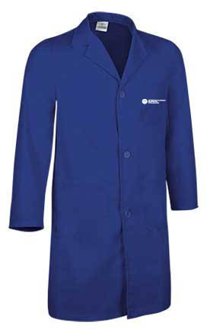 | Según necesidad | Evita el contacto corporal del tronco, miembros superiores e inferiores, protegiéndolos de peligros relacionados con labores que implican exposición a sustancias de laboratorio. | lavar a mano o a máquina, con agua fría y jabón suave, no sacar al sol, no usar blanqueador productos clorados, no dejar en remojo , no usar secadora, ni plancha tibia | Almacenar en un lugar limpio, fresco, libe de contaminación y humedad. No almacenar cerca de fuentes de calor | Para el lavado a mano o en lavadora con Agua y Jabón. | Diariamente al llegar al domicilio debe ingresar, retirar la dotación, disponerla en bolsa plastica, realizar ducha y cambiarse con ropa de casa.
Guante Hilaza Látex Corrugado | Referencia 01050041 | EN 420 - EN388:2003 |  | Según necesidad | El guante tiene un recubrimiento que provee una capa con buena resistencia a la abrasión y rasgado, protección contra líquidos, agarre en seco-húmedo y durabilidad. El recubrimiento ofrece la misma sensibilidad táctil de un guante delgado, pero con la protección de un guante recubierto. | En caso deque no estén contaminados y decida reutilizarlos puede lavarlos, dejarlos secar y entalcar con maizena. Si están contaminados, disponerlos como residuo peligroso. | Deben guardarse limpios y secos, preferiblemente estirados, fuera del alcance de la luz solar y alejados del calor | Se realizara la limpieza 2 veces al dia mediante el uso de productos amonios cuaternarios (desinfectante) en un atomizador, no humedecer los guantes, unicamente limpieza superficial de la superficie. Dejar secar los guantes completamente antes de usarlos de nuevo. | Limpieza superficial diaria
BOTAS DIELÉCTRICAS CON PUNTERA METÁLICA | BOTA 6PUL WORK CUERO CRUPON | ANSI Z 41, NTC 2396, 2257, 1741 . 2380 |  | 8 horas | Protege los dedos de los pies, los pies y los tobillos contra riesgos de golpes, aplastamiento, fracturas y cargas electricas. | Limpiar ó lavar con agua y un jabón neutro, dejar secar a la sombra, después de secar se debe aplicar un producto para engrasar y dar brillo, esperar unos 5 minutos y después lustrar con un paño seco y limpio o con un cepillo de cerdas suaves, Este proceso se recomienda hacer periódicamente, al menos una vez a la semana, pues es lo único que nos garantiza mantener el cuero flexible y blando, lo cual aumenta la durabilidad del calzado. | Seleccione correctamente la talla del calzado Cámbielas si están deterioradas ó rotas ( cada 4 meses) Guárdelas limpias y secas en un lugar fresco, seco y alejadas de altas temperaturas ó exposición solar. | Se debe contar con herramientas de limpieza como tapete que permita hacer fircción a la suela y un tapete de caucho propileno para limpieza final. 1, Aplicar el tensoactivo de manera uniforme en todo el calzado tanto en la suela como costados y empeine mediante el uso del atomizador cuyo contenido es de Jabones tensoactivo y una fraccion de agua. 2, Una vez el calzado aplicado el producto sobre el calzado proceda a limpiarlo en la herramienta de limpieza con movimientos hacia adelante y atras, derecha e izquierda, garantizando una adecuada limpieza del calzado. 3, Retire el pie de la herramienta de limpieza y realice el mismo procedimiento con el otro pie. 4,una vez terminada la limpieza en la herramienta (tapete fricción), ubiquese sobre el tapete de caucho propileno y aplique etanol sobre todo el calzado mediante el uso del atomizador con etanol. | Se debera realizar 1 vez al dia previo ingreso a la zona de trabajo o cada vez que se cambie de ambiente laboral
OPERARIOS TRABAJO ELECTRICO
Guante dielectrico | REGELTEX esta compuesto por el guante dielectrico para 7.500 voltios | ISO 20420 2020 | 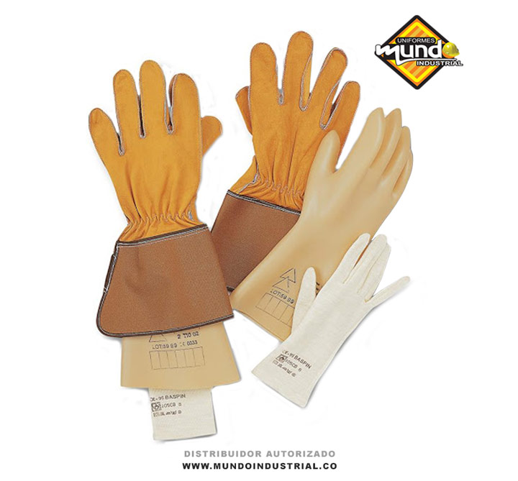 | Según necesidad | Los guantes dieléctricos son utilizados para proteger las manos de las personas que desempeñan tareas relacionadas con la electricidad. Gracias al material aislante con el que están fabricados | Límpielas directamente con agua y un jabón suave haciendo movimientos circulares con el dedo. Evite limpiar en seco, ó con alcohol. | Conservar los guantes en su embalaje, protegidos de la luz y de la humedad e instalaciones electricas | 1, Enjuague las gafas de protección con agua limpia. 2, Aplique una cantidad moderada de jabon liquido (convencional) 3, Limpie la totalidad de las gafas 4, Remueva el jabon con abundante agua 5, Sacuda ligeramente para secarlas. | deben estar almacenados en lugares adecuados para evitar el deterioro prematuro, no guardarlos en lugares donde exista temperatura extrema, no deben estar en contacto con la luz directa del sol, el lugar de almacenaje no debe tener excesiva humedad, no limpiar los guantes con ninguna sustancia
Guante Hilaza Látex Corrugado | Referencia 01050041 | EN 420 - EN388:2003 |  | Según necesidad | El guante tiene un recubrimiento que provee una capa con buena resistencia a la abrasión y rasgado, protección contra líquidos, agarre en seco-húmedo y durabilidad. El recubrimiento ofrece la misma sensibilidad táctil de un guante delgado, pero con la protección de un guante recubierto. | En caso deque no estén contaminados y decida reutilizarlos puede lavarlos, dejarlos secar y entalcar con maizena. Si están contaminados, disponerlos como residuo peligroso. | Deben guardarse limpios y secos, preferiblemente estirados, fuera del alcance de la luz solar y alejados del calor | Se realizara la limpieza 2 veces al dia mediante el uso de productos amonios cuaternarios (desinfectante) en un atomizador, no humedecer los guantes, unicamente limpieza superficial de la superficie. Dejar secar los guantes completamente antes de usarlos de nuevo. | Limpieza superficial diaria
GORRA | FABRICACION NACIONAL | NA |  | Según la necesidad | Gorras beisbolera color azul turqui bordado en blanco | Sumerge el gorro en agua tibia y frótalo suavemente con agua jabonosa (detergente, lavavajillas líquido o jabón). Puedes utilizar un cepillo pequeño para fregar las zonas más sucias. A continuación, aclare con agua limpia y escurra con un paño de esponja (por ejemplo, una toallita). | Se recomienda almacenar en lugares que no estén expuestos a la luz solar, mantenerlos empaquetados y libres de exposición a riesgos químicos, físicos (humedad, polvo, cambios bruscos de temperatura y altas o bajas temperaturas) y biológicos. | Para el lavado a mano o en lavadora con Agua y Jabón. | Según la necsidad
PROTECTOR AUDITIVO DE INSERCION | TAPA OIDOS PROTEX SA | NTC 2272 ANSI Z 3.19/74. |  | Según la necesidad | El protector auditivo debe utilizarse durante toda la jornada laboral cuando la exposición al riesgo sea permanente | Se deben lavar todos los días con agua y/o jabón suave de tocador, secar totalmente antes de introducir al oído. Manipular con las manos muy limpias. | Se deben guardar en un estuche Se debe almacenar secos en un lugar limpio Nunca introduzca el protector audio húmedo en el oído. Cámbielo cada 6 meses, cuando se deteriore, no ajuste en el oído o perciba el ruido se debe solicitar reposición. | lavado previamente al uso con agua y jabon | Segun la necesidad
PROTECTOR SOLAR | protectores solares con filtros que ayudan a prevenir que los rayos ultravioletas (UV) lleguen a la piel | ISO 24442 - ISO 24444:2010, |  | Según necesidad | Aplicar sobre la piel expuesta al menos 15-30 minutos antes de la exposición al sol. Reaplicar cada 2 horas o después de nadar o sudar. Complementar con otras medidas de protección (ropa, sombreros, gafas). | NA | Guardar en un lugar fresco y seco, Evitar la exposición directa al sol para no alterar la efectividad del producto. | Se realiza limpieza del tarro con trapo | Según la necsidad
BATA DE DRIL | FABRICACION NACIONAL | SO 24442 |  | Según necesidad | Evita el contacto corporal del tronco, miembros superiores e inferiores, protegiéndolos de peligros relacionados con labores que implican exposición . | lavar a mano o a máquina, con agua fría y jabón suave, no sacar al sol, no usar blanqueador productos clorados, no dejar en remojo , no usar secadora, ni plancha tibia | Almacenar en un lugar limpio, fresco, libe de contaminación y humedad. No almacenar cerca de fuentes de calor | Para el lavado a mano o en lavadora con Agua y Jabón. | Diariamente al llegar al domicilio debe ingresar, retirar la dotación, disponerla en bolsa plastica, realizar ducha y cambiarse con ropa de casa.
BOTAS DIELÉCTRICAS CON PUNTERA METÁLICA | BOTA 6PUL WORK CUERO CRUPON | , | 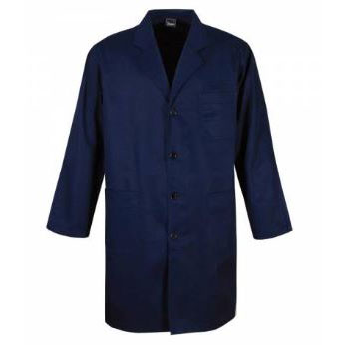 | 8 horas | Protege los dedos de los pies, los pies y los tobillos contra riesgos de golpes, aplastamiento, fracturas y cargas electricas. | Limpiar ó lavar con agua y un jabón neutro, dejar secar a la sombra, después de secar se debe aplicar un producto para engrasar y dar brillo, esperar unos 5 minutos y después lustrar con un paño seco y limpio o con un cepillo de cerdas suaves, Este proceso se recomienda hacer periódicamente, al menos una vez a la semana, pues es lo único que nos garantiza mantener el cuero flexible y blando, lo cual aumenta la durabilidad del calzado. | Seleccione correctamente la talla del calzado Cámbielas si están deterioradas ó rotas ( cada 4 meses) Guárdelas limpias y secas en un lugar fresco, seco y alejadas de altas temperaturas ó exposición solar. | Se debe contar con herramientas de limpieza como tapete que permita hacer fircción a la suela y un tapete de caucho propileno para limpieza final. 1, Aplicar el tensoactivo de manera uniforme en todo el calzado tanto en la suela como costados y empeine mediante el uso del atomizador cuyo contenido es de Jabones tensoactivo y una fraccion de agua. 2, Una vez el calzado aplicado el producto sobre el calzado proceda a limpiarlo en la herramienta de limpieza con movimientos hacia adelante y atras, derecha e izquierda, garantizando una adecuada limpieza del calzado. 3, Retire el pie de la herramienta de limpieza y realice el mismo procedimiento con el otro pie. 4,una vez terminada la limpieza en la herramienta (tapete fricción), ubiquese sobre el tapete de caucho propileno y aplique etanol sobre todo el calzado mediante el uso del atomizador con etanol. | Se debera realizar 1 vez al dia previo ingreso a la zona de trabajo o cada vez que se cambie de ambiente laboral
RUTA LIMPIA
GAFAS DE SEGURIDAD | KIM | NTC 1771, 1825, 1826, 1827, 1834, 1835, 1836 ANSI Z87.1 |  | Según necesidad | En actividades que impliquen exposiciòn y manipulacion de sustancias sustancias quimicas y demas Procesos de realizados en los laboratorios y almacenamiento de materiales, | Lave con agua y jabón suave, dejar secar al aire libre en un sitio libre de contaminantes. | Deben ser almacenados en un lugar fresco y seco, lejos de la luz solar directa y químicos corrosivos. | 1, Enjuague las gafas de protección con agua limpia. 2, Aplique una cantidad moderada de jabon liquido (convencional) 3, Limpie la totalidad de las gafas 4, Remueva el jabon con abundante agua 5, Sacuda ligeramente para secarlas. | Lavado diariamente previo uso de las mismas.
Guantes con poliuretano | kim / Sosega | ISO 20420 2020 |  | Según necesidad | En muchos trabajos de inspección o examinación y manipulación de papeleria y materiales en general | Guantes para varios usos, mantener en lugar fresco | Conservar los guantes en su embalaje, protegidos de la luz y de la humedad e instalaciones electricas | se recomienda lavar con agua a temperatura ambiente, con jabon neutro, Se recomienda que Los guantes se almacenen preferiblemente en un lugar seco, en su embalaje original y fuera de la luz solar. | Según la necesidad
OVEROL INDUSTRIAL | FABRICACION NACIONAL | NA |  | Según la necesidad | Protección máxima en todas las partes del cuerpo expuestas a posibles lesiones dentro de la industria, durante el desarrollo de las actividades laborales. | Protege a los usuarios en actividades que demanden resistencia al agua y salpicadura de químicos en bajas concentraciones. | Se recomienda almacenar en lugares que no estén expuestos a la luz solar, mantenerlos empaquetados y libres de exposición a riesgos químicos, físicos (humedad, polvo, cambios bruscos de temperatura y altas o bajas temperaturas) y biológicos. | Para el lavado a mano o en lavadora con Agua y Jabón. | Diariamente al llegar al domicilio debe ingresar, retirar la dotación, disponerla en bolsa plastica, realizar ducha y cambiarse con ropa de casa.
GUANTES DE NITRILO MANGA LARGA | Proteex s.a - Protexiòn alto desempeño | NTC 1726. | 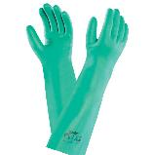 | Según la necesidad | Protege la piel de sus manos en las labores de limpieza, ante la presencia de agentes externos como, soluciones diluidas de detergentes y sustancias quimica | Los guantes son de libre mantenimiento, sin embargo límpielos muy bien después de cada uso y guárdelos secos en un lugar fresco y ventilado. | Cámbielos periódicamente cada vez que se deteriore el material y se rompan ó cuando se encuentren muy sucios y en mal estado. | Se recomienda ventilar el guante después de usarlo, Verificar visualmente que el guante no tenga defectos o problemas. • No sumergir la mano, donde no exista protección del baño aplicado. Lavado a mano con abundante agua (NO JABON) y secar a temperatura ambiente, retirado de los rayos del sol. | Según la necesidad
PROTECTOR SOLAR | protectores solares con filtros que ayudan a prevenir que los rayos ultravioletas (UV) lleguen a la piel | ISO 24442 - ISO 24444:2010, |  | Según necesidad | Aplicar sobre la piel expuesta al menos 15-30 minutos antes de la exposición al sol. Reaplicar cada 2 horas o después de nadar o sudar. Complementar con otras medidas de protección (ropa, sombreros, gafas). | NA | Guardar en un lugar fresco y seco, Evitar la exposición directa al sol para no alterar la efectividad del producto. | Se realiza limpieza del tarro con trapo | Según la necsidad
PROTECTOR AUDITIVO DE INSERCION | TAPA OIDOS PROTEX SA | NTC 2272 ANSI Z 3.19/74. |  | Según la necesidad | El protector auditivo debe utilizarse durante toda la jornada laboral cuando la exposición al riesgo sea permanente | Se deben lavar todos los días con agua y/o jabón suave de tocador, secar totalmente antes de introducir al oído. Manipular con las manos muy limpias. | Se deben guardar en un estuche Se debe almacenar secos en un lugar limpio Nunca introduzca el protector audio húmedo en el oído. Cámbielo cada 6 meses, cuando se deteriore, no ajuste en el oído o perciba el ruido se debe solicitar reposición. | lavado previamente al uso con agua y jabon | Segun la necesidad
Guantes de nitrilo manga corta calibre delgado | Guante Ansell Ref. 37-175 Solvex de 13" y 15 ml grosor se usa en procesos quimicos , proceos alimentos, sanidad petroquimica | ANSI Z87 y ANSI Z87.1. |  | Según la necesidad | Protege la piel de sus manos en las labores de limpieza, ante la presencia de agentes externos como, soluciones diluidas de detergentes y sustancias quimica | Los guantes son de libre mantenimiento, sin embargo límpielos muy bien después de cada uso y guárdelos secos en un lugar fresco y ventilado. | Cámbielos periódicamente cada vez que se deteriore el material y se rompan ó cuando se encuentren muy sucios y en mal estado. | Se recomienda ventilar el guante después de usarlo, Verificar visualmente que el guante no tenga defectos o problemas. • No sumergir la mano, donde no exista protección del baño aplicado. Lavado a mano con abundante agua (NO JABON) y secar a temperatura ambiente, retirado de los rayos del sol. | Según la necesidad
BOTAS DE CAUCHO CAÑA ALTA | Bota Croydon PVC caña alta | UNE-EN ISO 20344 – Equipos de protección personal. Métodos de ensayo para calzado. UNE-EN ISO 20345 – Equipos de protección individual. Calzados de seguridad |  | Según la necesidad | Estas botas están diseñadas y fabricadas para lograr alta resistencia en ambientes de trabajo donde se precise proteger al pie del agua, principalmente donde la condición de humedad es alta en los distintos ambientes industriales y de procesos | Limpiar ó lavar con agua y un jabón neutro, dejar secar a la sombra, después de secar, Este proceso se recomienda hacer periódicamente, al menos una vez a la semana, pues es lo único que nos garantiza mantener elmaterial flexible y blando, lo cual aumenta la durabilidad del calzado. | Seleccione correctamente la talla del calzado Cámbielas si están deterioradas ó rotas ( cada 12 meses) Guárdelas limpias y secas en un lugar fresco, seco y alejadas de altas temperaturas ó exposición solar. | Usar cepillo de cerdas suaves Lavar con jabón o detergente Lavar máximo a 30 °C de temperatura | Lavado diariamente previo uso de las mismas.
Guante Hilaza Látex Corrugado | Referencia 01050041 | EN 420 - EN388:2003 |  | Según necesidad | El guante tiene un recubrimiento que provee una capa con buena resistencia a la abrasión y rasgado, protección contra líquidos, agarre en seco-húmedo y durabilidad. El recubrimiento ofrece la misma sensibilidad táctil de un guante delgado, pero con la protección de un guante recubierto. | En caso deque no estén contaminados y decida reutilizarlos puede lavarlos, dejarlos secar y entalcar con maizena. Si están contaminados, disponerlos como residuo peligroso. | Deben guardarse limpios y secos, preferiblemente estirados, fuera del alcance de la luz solar y alejados del calor | Se realizara la limpieza 2 veces al dia mediante el uso de productos amonios cuaternarios (desinfectante) en un atomizador, no humedecer los guantes, unicamente limpieza superficial de la superficie. Dejar secar los guantes completamente antes de usarlos de nuevo. | Limpieza superficial diaria
BOTAS DIELÉCTRICAS CON PUNTERA METÁLICA | BOTA 6PUL WORK CUERO CRUPON | ANSI Z 41, NTC 2396, 2257, 1741 . 2380 |  | 8 horas | Protege los dedos de los pies, los pies y los tobillos contra riesgos de golpes, aplastamiento, fracturas y cargas electricas. | Limpiar ó lavar con agua y un jabón neutro, dejar secar a la sombra, después de secar se debe aplicar un producto para engrasar y dar brillo, esperar unos 5 minutos y después lustrar con un paño seco y limpio o con un cepillo de cerdas suaves, Este proceso se recomienda hacer periódicamente, al menos una vez a la semana, pues es lo único que nos garantiza mantener el cuero flexible y blando, lo cual aumenta la durabilidad del calzado. | Seleccione correctamente la talla del calzado Cámbielas si están deterioradas ó rotas ( cada 4 meses) Guárdelas limpias y secas en un lugar fresco, seco y alejadas de altas temperaturas ó exposición solar. | Se debe contar con herramientas de limpieza como tapete que permita hacer fircción a la suela y un tapete de caucho propileno para limpieza final. 1, Aplicar el tensoactivo de manera uniforme en todo el calzado tanto en la suela como costados y empeine mediante el uso del atomizador cuyo contenido es de Jabones tensoactivo y una fraccion de agua. 2, Una vez el calzado aplicado el producto sobre el calzado proceda a limpiarlo en la herramienta de limpieza con movimientos hacia adelante y atras, derecha e izquierda, garantizando una adecuada limpieza del calzado. 3, Retire el pie de la herramienta de limpieza y realice el mismo procedimiento con el otro pie. 4,una vez terminada la limpieza en la herramienta (tapete fricción), ubiquese sobre el tapete de caucho propileno y aplique etanol sobre todo el calzado mediante el uso del atomizador con etanol. | Se debera realizar 1 vez al dia previo ingreso a la zona de trabajo o cada vez que se cambie de ambiente laboral
OPERARIO CARPINTERIA
Mascarilla | Respirador de Libre Mantenimiento contra Material Particulado Ref. 8210 de 3M con Filtro Electrostático Avanzado, Bandas Amarillas y Respirador Color Blanco | NIOSH TC-84A-007 |  | Según la necesidad | Protege de todos aquellos contaminantes presentes en el aire polvos, neblinas, gases tóxicos, vapores, humos, etc. | Son piezas faciales sencillas, por lo tanto, no requieren mantenimiento. . Deben cambiarse periódicamente teniendo en cuenta la labor para la cual son utilizados. | Úselos con las manos muy limpias. Guárdelos en un estuche o bolsa sellada y en un lugar limpio y seco. Nunca comparta su respirador con otra persona. | Desechables y se deben disponer según corresponda ( Bolsa Roja) para evitar continación del trabajador o entorno. | Desechados a diario despues de 5-6 hras de uso
Respiradores medio Rostro serie 6000 | Pieza facial media Cara Linea 6000 Talla S, M y L Marca 3M en caucho elastomérico. arnés tipo diadema, aprobado por NIOSH-MSHA, para usar con filtros y cartuchos línea 6000 ó 2000. Con Cartuchos Contra Vapores Orgánicos Ref. 6001, Filtros Ref. 2091 y Retenedor Ref. 502 Marca 3M. | NIOSH-MSHA |  | Segùn Necesidad | No usar en ambientes cuya concentración de contaminantes supere 10 veces el Valor Umbral Límite (TLV). No usar en atmósferas cuyo contenido de oxígeno sea menor a 19.5 %. No usar en atmósferas inmediatamente peligrosas para la vida y la salud (IDLH) | * El respirador debe limpiarse despues de cada periodo de utilizacion. Para ello retirar los filtros de particulas. * Limpiar la pieza facial ( excepcion los filtros) con una toallita limpia humeda o sumergirla en agua templada que no supere los 50 °C, frotar con un cepillo, anadir un jabon neutro si es necesario. No utilizar limpiadores que contengan lanolina u otros aceites. *Aclarar con agua templada y secar al aire en una atmofera no contaminada | Una vez limpio y seco el respirador se debe almacenar en un area que no este contaminada | La superficie exterior del estuche plástico rígido puede limpiarse y desinfectarse con un paño empapado en solución desinfectante. Para la solución desinfectante aplique hasta que esté visiblemente mojado durante el tiempo de contacto adecuado y luego retire a la solución desinfectante con un paño 3M Personal Safety Division limpio humedecido en agua y seque al aire. No permita que la solución limpiadora o desinfectante llegue al medio filtrante interno y no sumerja los filtros de carcasa rígida en ningún líquido | Según la necesidad
TAPA OIDOS DE COPA |  | ANSI S3.19-1974 |  | Según necesidad | Coloque las copas sobre sus orejas de modo que los cojinetes las rodeen completamente formado un sello, ajuste a la misma altura cada copa en ambos lados, a la vez que sujeta la diadema, hasta lograr un ajuste cómodo | Lave la espuma interna en una solución de agua tibia con jabón neutro, Limpie con un paño de limpieza húmedo la copa, espuma/almohadilla y banda. No las sumerja en agua | Almacene los protectores en su empaque original, en lugar seco y libre de contaminantes, libre del polvo
Cartucho de vapores organicos | 3M | NIOSH |  | Segùn Necesidad | Se debe utilizar los cartuchos de acuerdo al producto a manipular, por ejemplo: exposición a solventes orgánicos, gases ácidos, humos metálicos, formaldehído, entre otros. Además se pueden adicionar filtros para material particulado, partículas aceitosas. Para seleccionar tanto los cartuchos como los filtros se debe analizar el tipo de sustancias que se van a manipular, tiempos de exposición y concentración de los productos. | los cartuchos son libre de mantenimiento, razon por la que se deben sustiuir cuando no esten cumpliendo con su funcion o esten en mal estado. | Una vez limpio y seco el respirador se debe almacenar en un area que no este contaminada | el cartucho con un paño húmedo empapado en una solución desinfectante | Segun la necesidad
GAFAS DE SEGURIDAD | KIM | NTC 1771, 1825, 1826, 1827, 1834, 1835, 1836 ANSI Z87.1 |  | Según necesidad | En actividades que impliquen exposiciòn y manipulacion de sustancias sustancias quimicas y demas Procesos de realizados en los laboratorios y almacenamiento de materiales, | Lave con agua y jabón suave, dejar secar al aire libre en un sitio libre de contaminantes. | Deben ser almacenados en un lugar fresco y seco, lejos de la luz solar directa y químicos corrosivos. | 1, Enjuague las gafas de protección con agua limpia. 2, Aplique una cantidad moderada de jabon liquido (convencional) 3, Limpie la totalidad de las gafas 4, Remueva el jabon con abundante agua 5, Sacuda ligeramente para secarlas. | Lavado diariamente previo uso de las mismas.
PROTECTOR AUDITIVO DE INSERCION | TAPA OIDOS PROTEX SA | NTC 2272 ANSI Z 3.19/74. |  | Según la necesidad | El protector auditivo debe utilizarse durante toda la jornada laboral cuando la exposición al riesgo sea permanente | Se deben lavar todos los días con agua y/o jabón suave de tocador, secar totalmente antes de introducir al oído. Manipular con las manos muy limpias. | Se deben guardar en un estuche Se debe almacenar secos en un lugar limpio Nunca introduzca el protector audio húmedo en el oído. Cámbielo cada 6 meses, cuando se deteriore, no ajuste en el oído o perciba el ruido se debe solicitar reposición. | lavado previamente al uso con agua y jabon | Segun la necesidad
PROTECTOR SOLAR | protectores solares con filtros que ayudan a prevenir que los rayos ultravioletas (UV) lleguen a la piel | ISO 24442 - ISO 24444:2010, |  | Según necesidad | Aplicar sobre la piel expuesta al menos 15-30 minutos antes de la exposición al sol. Reaplicar cada 2 horas o después de nadar o sudar. Complementar con otras medidas de protección (ropa, sombreros, gafas). | NA | Guardar en un lugar fresco y seco, Evitar la exposición directa al sol para no alterar la efectividad del producto. | Se realiza limpieza del tarro con trapo | Según la necsidad
GORRA | FABRICACION NACIONAL | NA |  | Según la necesidad | Gorras beisbolera color azul turqui bordado en blanco | Sumerge el gorro en agua tibia y frótalo suavemente con agua jabonosa (detergente, lavavajillas líquido o jabón). Puedes utilizar un cepillo pequeño para fregar las zonas más sucias. A continuación, aclare con agua limpia y escurra con un paño de esponja (por ejemplo, una toallita). | Se recomienda almacenar en lugares que no estén expuestos a la luz solar, mantenerlos empaquetados y libres de exposición a riesgos químicos, físicos (humedad, polvo, cambios bruscos de temperatura y altas o bajas temperaturas) y biológicos. | Para el lavado a mano o en lavadora con Agua y Jabón. | Según la necsidad
BATA DE DRIL | FABRICACION NACIONAL | SO 24442 |  | Según necesidad | Evita el contacto corporal del tronco, miembros superiores e inferiores, protegiéndolos de peligros relacionados con labores que implican exposición . | lavar a mano o a máquina, con agua fría y jabón suave, no sacar al sol, no usar blanqueador productos clorados, no dejar en remojo , no usar secadora, ni plancha tibia | Almacenar en un lugar limpio, fresco, libe de contaminación y humedad. No almacenar cerca de fuentes de calor | Para el lavado a mano o en lavadora con Agua y Jabón. | Diariamente al llegar al domicilio debe ingresar, retirar la dotación, disponerla en bolsa plastica, realizar ducha y cambiarse con ropa de casa.
OVEROL INDUSTRIAL | FABRICACION NACIONAL | NA |  | Según la necesidad | Protección máxima en todas las partes del cuerpo expuestas a posibles lesiones dentro de la industria, durante el desarrollo de las actividades laborales. | Protege a los usuarios en actividades que demanden resistencia al agua y salpicadura de químicos en bajas concentraciones. | Se recomienda almacenar en lugares que no estén expuestos a la luz solar, mantenerlos empaquetados y libres de exposición a riesgos químicos, físicos (humedad, polvo, cambios bruscos de temperatura y altas o bajas temperaturas) y biológicos. | Para el lavado a mano o en lavadora con Agua y Jabón. | Diariamente al llegar al domicilio debe ingresar, retirar la dotación, disponerla en bolsa plastica, realizar ducha y cambiarse con ropa de casa.
Guante Hilaza Látex Corrugado | Referencia 01050041 | EN 420 - EN388:2003 |  | Según necesidad | El guante tiene un recubrimiento que provee una capa con buena resistencia a la abrasión y rasgado, protección contra líquidos, agarre en seco-húmedo y durabilidad. El recubrimiento ofrece la misma sensibilidad táctil de un guante delgado, pero con la protección de un guante recubierto. | En caso deque no estén contaminados y decida reutilizarlos puede lavarlos, dejarlos secar y entalcar con maizena. Si están contaminados, disponerlos como residuo peligroso. | Deben guardarse limpios y secos, preferiblemente estirados, fuera del alcance de la luz solar y alejados del calor | Se realizara la limpieza 2 veces al dia mediante el uso de productos amonios cuaternarios (desinfectante) en un atomizador, no humedecer los guantes, unicamente limpieza superficial de la superficie. Dejar secar los guantes completamente antes de usarlos de nuevo. | Limpieza superficial diaria
BOTAS DIELÉCTRICAS CON PUNTERA METÁLICA | BOTA 6PUL WORK CUERO CRUPON | ANSI Z 41, NTC 2396, 2257, 1741 . 2380 |  | 8 horas | Protege los dedos de los pies, los pies y los tobillos contra riesgos de golpes, aplastamiento, fracturas y cargas electricas. | Limpiar ó lavar con agua y un jabón neutro, dejar secar a la sombra, después de secar se debe aplicar un producto para engrasar y dar brillo, esperar unos 5 minutos y después lustrar con un paño seco y limpio o con un cepillo de cerdas suaves, Este proceso se recomienda hacer periódicamente, al menos una vez a la semana, pues es lo único que nos garantiza mantener el cuero flexible y blando, lo cual aumenta la durabilidad del calzado. | Seleccione correctamente la talla del calzado Cámbielas si están deterioradas ó rotas ( cada 4 meses) Guárdelas limpias y secas en un lugar fresco, seco y alejadas de altas temperaturas ó exposición solar. | Se debe contar con herramientas de limpieza como tapete que permita hacer fircción a la suela y un tapete de caucho propileno para limpieza final. 1, Aplicar el tensoactivo de manera uniforme en todo el calzado tanto en la suela como costados y empeine mediante el uso del atomizador cuyo contenido es de Jabones tensoactivo y una fraccion de agua. 2, Una vez el calzado aplicado el producto sobre el calzado proceda a limpiarlo en la herramienta de limpieza con movimientos hacia adelante y atras, derecha e izquierda, garantizando una adecuada limpieza del calzado. 3, Retire el pie de la herramienta de limpieza y realice el mismo procedimiento con el otro pie. 4,una vez terminada la limpieza en la herramienta (tapete fricción), ubiquese sobre el tapete de caucho propileno y aplique etanol sobre todo el calzado mediante el uso del atomizador con etanol. | Se debera realizar 1 vez al dia previo ingreso a la zona de trabajo o cada vez que se cambie de ambiente laboral
OPERARIO CERRAJERIA
Mascarilla | Respirador de Libre Mantenimiento contra Material Particulado Ref. 8210 de 3M con Filtro Electrostático Avanzado, Bandas Amarillas y Respirador Color Blanco | NIOSH TC-84A-007 |  | Según la necesidad | Protege de todos aquellos contaminantes presentes en el aire polvos, neblinas, gases tóxicos, vapores, humos, etc. | Son piezas faciales sencillas, por lo tanto, no requieren mantenimiento. . Deben cambiarse periódicamente teniendo en cuenta la labor para la cual son utilizados. | Úselos con las manos muy limpias. Guárdelos en un estuche o bolsa sellada y en un lugar limpio y seco. Nunca comparta su respirador con otra persona. | Desechables y se deben disponer según corresponda ( Bolsa Roja) para evitar continación del trabajador o entorno. | Desechados a diario despues de 5-6 hras de uso
GORRA | FABRICACION NACIONAL | NA |  | Según la necesidad | Gorras beisbolera color azul turqui bordado en blanco | Sumerge el gorro en agua tibia y frótalo suavemente con agua jabonosa (detergente, lavavajillas líquido o jabón). Puedes utilizar un cepillo pequeño para fregar las zonas más sucias. A continuación, aclare con agua limpia y escurra con un paño de esponja (por ejemplo, una toallita). | Se recomienda almacenar en lugares que no estén expuestos a la luz solar, mantenerlos empaquetados y libres de exposición a riesgos químicos, físicos (humedad, polvo, cambios bruscos de temperatura y altas o bajas temperaturas) y biológicos. | Para el lavado a mano o en lavadora con Agua y Jabón. | Según la necsidad
OVEROL INDUSTRIAL | FABRICACION NACIONAL | NA |  | Según la necesidad | Protección máxima en todas las partes del cuerpo expuestas a posibles lesiones dentro de la industria, durante el desarrollo de las actividades laborales. | Protege a los usuarios en actividades que demanden resistencia al agua y salpicadura de químicos en bajas concentraciones. | Se recomienda almacenar en lugares que no estén expuestos a la luz solar, mantenerlos empaquetados y libres de exposición a riesgos químicos, físicos (humedad, polvo, cambios bruscos de temperatura y altas o bajas temperaturas) y biológicos. | Para el lavado a mano o en lavadora con Agua y Jabón. | Diariamente al llegar al domicilio debe ingresar, retirar la dotación, disponerla en bolsa plastica, realizar ducha y cambiarse con ropa de casa.
GAFAS DE SEGURIDAD | KIM | NTC 1771, 1825, 1826, 1827, 1834, 1835, 1836 ANSI Z87.1 |  | Según necesidad | En actividades que impliquen exposiciòn y manipulacion de sustancias sustancias quimicas y demas Procesos de realizados en los laboratorios y almacenamiento de materiales, | Lave con agua y jabón suave, dejar secar al aire libre en un sitio libre de contaminantes. | Deben ser almacenados en un lugar fresco y seco, lejos de la luz solar directa y químicos corrosivos. | 1, Enjuague las gafas de protección con agua limpia. 2, Aplique una cantidad moderada de jabon liquido (convencional) 3, Limpie la totalidad de las gafas 4, Remueva el jabon con abundante agua 5, Sacuda ligeramente para secarlas. | Lavado diariamente previo uso de las mismas.
GUANTE DE VAQUETA |  | Puede cumplir con normas como la EN 388 para protección mecánica y la EN 407 para protección térmica (dependiendo del modelo específico). | 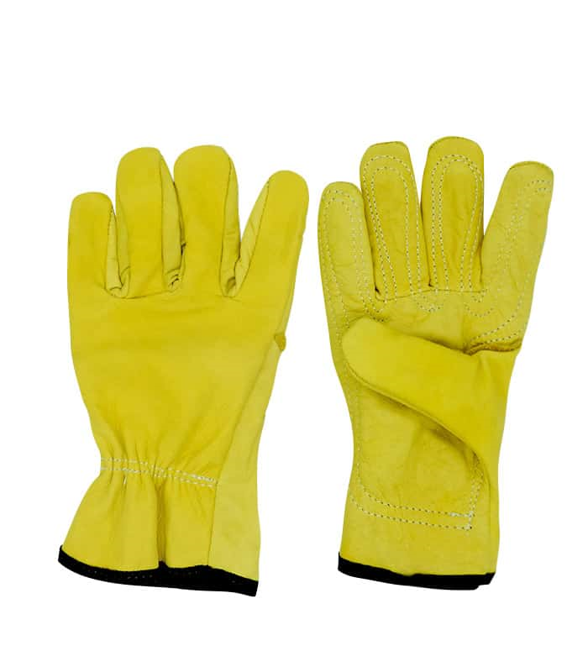 |  | Protección mecánica: Buena resistencia a la abrasión, perforaciones y cortes moderados. Protección térmica: Proporciona cierta protección contra el calor por contacto. Protección ante chispas y calor moderado: Adecuado para trabajos de soldadura ligera o manipulación de piezas calientes.
Careta para soldar Visera | diferentes marcas que cumplan | NTC3610, ANSI Z49-1-73. | 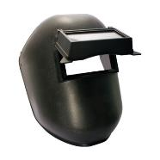 | Segùn Necesidad | Utilizada para trabajos con soldadura eléctrica, o de arco y corte con electrodos especialmente en labores “sobre cabeza”, en riesgos que presenten radiaciones calóricas y lumínicas, infrarrojas, ultravioletas y chispas. La careta automática es ideal para labores de soldadura, corte, pulido y esmerilado, con su uso se eleva considerablemente la calidad del producto y del trabajo. | Limpie la careta con agua tibia y jabón neutro para mantenerla libre de impurezas; cuando ya las haya limpiado, séquela con un paño suave y seco para evitar que la mica de la careta se raye. | La careta de soldadura solo puede almacenarse en espacios bien ventilados y secos. La unidad del filtro debe estar protegida de radiación solar directa, así como de suciedad, humedad y agua. La careta tampoco debe guardarse comprimida o aplastada. | Utilice un paño suave y agua jabonosa para limpiar los sensores, la célula solar y la lente del filtro. Evite el uso de disolventes, ya que pueden dañar los componentes. | Todos los dias despues de utilizarla
PROTECTOR AUDITIVO DE INSERCION | TAPA OIDOS PROTEX SA | NTC 2272 ANSI Z 3.19/74. |  | Según la necesidad | El protector auditivo debe utilizarse durante toda la jornada laboral cuando la exposición al riesgo sea permanente | Se deben lavar todos los días con agua y/o jabón suave de tocador, secar totalmente antes de introducir al oído. Manipular con las manos muy limpias. | Se deben guardar en un estuche Se debe almacenar secos en un lugar limpio Nunca introduzca el protector audio húmedo en el oído. Cámbielo cada 6 meses, cuando se deteriore, no ajuste en el oído o perciba el ruido se debe solicitar reposición. | lavado previamente al uso con agua y jabon | Segun la necesidad
PROTECTOR SOLAR | protectores solares con filtros que ayudan a prevenir que los rayos ultravioletas (UV) lleguen a la piel | ISO 24442 - ISO 24444:2010, | 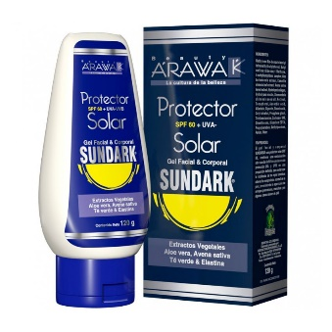 | Según necesidad | Aplicar sobre la piel expuesta al menos 15-30 minutos antes de la exposición al sol. Reaplicar cada 2 horas o después de nadar o sudar. Complementar con otras medidas de protección (ropa, sombreros, gafas). | NA | Guardar en un lugar fresco y seco, Evitar la exposición directa al sol para no alterar la efectividad del producto. | Se realiza limpieza del tarro con trapo | Según la necsidad
BOTAS DIELÉCTRICAS CON PUNTERA METÁLICA | BOTA 6PUL WORK CUERO CRUPON | ANSI Z 41, NTC 2396, 2257, 1741 . 2380 |  | 8 horas | Protege los dedos de los pies, los pies y los tobillos contra riesgos de golpes, aplastamiento, fracturas y cargas electricas. | Limpiar ó lavar con agua y un jabón neutro, dejar secar a la sombra, después de secar se debe aplicar un producto para engrasar y dar brillo, esperar unos 5 minutos y después lustrar con un paño seco y limpio o con un cepillo de cerdas suaves, Este proceso se recomienda hacer periódicamente, al menos una vez a la semana, pues es lo único que nos garantiza mantener el cuero flexible y blando, lo cual aumenta la durabilidad del calzado. | Seleccione correctamente la talla del calzado Cámbielas si están deterioradas ó rotas ( cada 4 meses) Guárdelas limpias y secas en un lugar fresco, seco y alejadas de altas temperaturas ó exposición solar. | Se debe contar con herramientas de limpieza como tapete que permita hacer fircción a la suela y un tapete de caucho propileno para limpieza final. 1, Aplicar el tensoactivo de manera uniforme en todo el calzado tanto en la suela como costados y empeine mediante el uso del atomizador cuyo contenido es de Jabones tensoactivo y una fraccion de agua. 2, Una vez el calzado aplicado el producto sobre el calzado proceda a limpiarlo en la herramienta de limpieza con movimientos hacia adelante y atras, derecha e izquierda, garantizando una adecuada limpieza del calzado. 3, Retire el pie de la herramienta de limpieza y realice el mismo procedimiento con el otro pie. 4,una vez terminada la limpieza en la herramienta (tapete fricción), ubiquese sobre el tapete de caucho propileno y aplique etanol sobre todo el calzado mediante el uso del atomizador con etanol. | Se debera realizar 1 vez al dia previo ingreso a la zona de trabajo o cada vez que se cambie de ambiente laboral
Guante Hilaza Látex Corrugado | Referencia 01050041 | EN 420 - EN388:2003 | 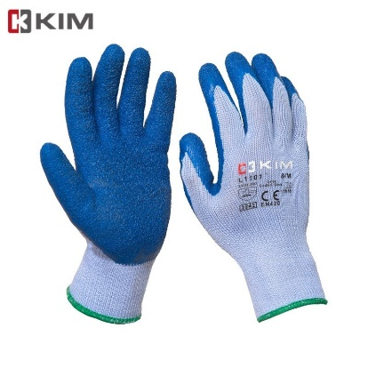 | Según necesidad | El guante tiene un recubrimiento que provee una capa con buena resistencia a la abrasión y rasgado, protección contra líquidos, agarre en seco-húmedo y durabilidad. El recubrimiento ofrece la misma sensibilidad táctil de un guante delgado, pero con la protección de un guante recubierto. | En caso deque no estén contaminados y decida reutilizarlos puede lavarlos, dejarlos secar y entalcar con maizena. Si están contaminados, disponerlos como residuo peligroso. | Deben guardarse limpios y secos, preferiblemente estirados, fuera del alcance de la luz solar y alejados del calor | Se realizara la limpieza 2 veces al dia mediante el uso de productos amonios cuaternarios (desinfectante) en un atomizador, no humedecer los guantes, unicamente limpieza superficial de la superficie. Dejar secar los guantes completamente antes de usarlos de nuevo. | Limpieza superficial diaria
OPERARIO PISCINA
MONOGAFAS TRANSPARENTES | Ref. 40605 Fahrenheit de 3M contra salpicaduras anti empañante, Lente en policarbonato y banda en Nylon. Ventilacion indirecta. | CERTIFICACIÓN ANSI Z87.1 |  | Según necesidad | En actividades que impliquen exposiciòn y manipulacion de sustancias sustancias quimicas y demas Procesos de realizados en los laboratorios y almacenamiento de materiales, | Lave con agua y jabón suave, dejar secar al aire libre en un sitio libre de contaminantes. | Deben ser almacenados en un lugar fresco y seco, lejos de la luz solar directa y químicos corrosivos. | 1, Enjuague las gafas de protección con agua limpia. 2, Aplique una cantidad moderada de jabon liquido (convencional) 3, Limpie la totalidad de las gafas 4, Remueva el jabon con abundante agua 5, Sacuda ligeramente para secarlas. | Lavado diariamente previo uso de las mismas.
OVEROL INDUSTRIAL | FABRICACION NACIONAL | NA |  | Según la necesidad | Protección máxima en todas las partes del cuerpo expuestas a posibles lesiones dentro de la industria, durante el desarrollo de las actividades laborales. | Protege a los usuarios en actividades que demanden resistencia al agua y salpicadura de químicos en bajas concentraciones. | Se recomienda almacenar en lugares que no estén expuestos a la luz solar, mantenerlos empaquetados y libres de exposición a riesgos químicos, físicos (humedad, polvo, cambios bruscos de temperatura y altas o bajas temperaturas) y biológicos. | Para el lavado a mano o en lavadora con Agua y Jabón. | Diariamente al llegar al domicilio debe ingresar, retirar la dotación, disponerla en bolsa plastica, realizar ducha y cambiarse con ropa de casa.
PROTECTOR SOLAR | protectores solares con filtros que ayudan a prevenir que los rayos ultravioletas (UV) lleguen a la piel | ISO 24442 - ISO 24444:2010, |  | Según necesidad | Aplicar sobre la piel expuesta al menos 15-30 minutos antes de la exposición al sol. Reaplicar cada 2 horas o después de nadar o sudar. Complementar con otras medidas de protección (ropa, sombreros, gafas). | NA | Guardar en un lugar fresco y seco, Evitar la exposición directa al sol para no alterar la efectividad del producto. | Se realiza limpieza del tarro con trapo | Según la necsidad
Respiradores medio Rostro serie 6000 | Pieza facial media Cara Linea 6000 Talla S, M y L Marca 3M en caucho elastomérico. arnés tipo diadema, aprobado por NIOSH-MSHA, para usar con filtros y cartuchos línea 6000 ó 2000. Con Cartuchos Contra Vapores Orgánicos Ref. 6001, Filtros Ref. 2091 y Retenedor Ref. 502 Marca 3M. | NIOSH-MSHA |  | Segùn Necesidad | No usar en ambientes cuya concentración de contaminantes supere 10 veces el Valor Umbral Límite (TLV). No usar en atmósferas cuyo contenido de oxígeno sea menor a 19.5 %. No usar en atmósferas inmediatamente peligrosas para la vida y la salud (IDLH) | * El respirador debe limpiarse despues de cada periodo de utilizacion. Para ello retirar los filtros de particulas. * Limpiar la pieza facial ( excepcion los filtros) con una toallita limpia humeda o sumergirla en agua templada que no supere los 50 °C, frotar con un cepillo, anadir un jabon neutro si es necesario. No utilizar limpiadores que contengan lanolina u otros aceites. *Aclarar con agua templada y secar al aire en una atmofera no contaminada | Una vez limpio y seco el respirador se debe almacenar en un area que no este contaminada | La superficie exterior del estuche plástico rígido puede limpiarse y desinfectarse con un paño empapado en solución desinfectante. Para la solución desinfectante aplique hasta que esté visiblemente mojado durante el tiempo de contacto adecuado y luego retire a la solución desinfectante con un paño 3M Personal Safety Division limpio humedecido en agua y seque al aire. No permita que la solución limpiadora o desinfectante llegue al medio filtrante interno y no sumerja los filtros de carcasa rígida en ningún líquido | Según la necesidad
Cartucho de vapores organicos | 3M | NIOSH |  | Segùn Necesidad | Se debe utilizar los cartuchos de acuerdo al producto a manipular, por ejemplo: exposición a solventes orgánicos, gases ácidos, humos metálicos, formaldehído, entre otros. Además se pueden adicionar filtros para material particulado, partículas aceitosas. Para seleccionar tanto los cartuchos como los filtros se debe analizar el tipo de sustancias que se van a manipular, tiempos de exposición y concentración de los productos. | los cartuchos son libre de mantenimiento, razon por la que se deben sustiuir cuando no esten cumpliendo con su funcion o esten en mal estado. | Una vez limpio y seco el respirador se debe almacenar en un area que no este contaminada | el cartucho con un paño húmedo empapado en una solución desinfectante | Según la necesidad
Guantes de nitrilo manga corta calibre delgado | Guante Ansell Ref. 37-175 Solvex de 13" y 15 ml grosor se usa en procesos quimicos , proceos alimentos, sanidad petroquimica | ANSI Z87 y ANSI Z87.1. |  | Según la necesidad | Protege la piel de sus manos en las labores de limpieza, ante la presencia de agentes externos como, soluciones diluidas de detergentes y sustancias quimica | Los guantes son de libre mantenimiento, sin embargo límpielos muy bien después de cada uso y guárdelos secos en un lugar fresco y ventilado. | Cámbielos periódicamente cada vez que se deteriore el material y se rompan ó cuando se encuentren muy sucios y en mal estado. | Se recomienda ventilar el guante después de usarlo, Verificar visualmente que el guante no tenga defectos o problemas. • No sumergir la mano, donde no exista protección del baño aplicado. Lavado a mano con abundante agua (NO JABON) y secar a temperatura ambiente, retirado de los rayos del sol. | Según la necesidad
GUANTES DE NITRILO | Proteex s.a - Protexiòn alto desempeño | NTC 1726. |  | Según la necesidad | Protege la piel de sus manos en las labores de limpieza, ante la presencia de agentes externos como, soluciones diluidas de detergentes y sustancias quimica | Los guantes son de libre mantenimiento, sin embargo límpielos muy bien después de cada uso y guárdelos secos en un lugar fresco y ventilado. | Cámbielos periódicamente cada vez que se deteriore el material y se rompan ó cuando se encuentren muy sucios y en mal estado. | Se recomienda ventilar el guante después de usarlo, Verificar visualmente que el guante no tenga defectos o problemas. • No sumergir la mano, donde no exista protección del baño aplicado. Lavado a mano con abundante agua (NO JABON) y secar a temperatura ambiente, retirado de los rayos del sol. | Según la necesidad
BOTAS DE CAUCHO CAÑA ALTA | Bota Croydon PVC caña alta | UNE-EN ISO 20344 – Equipos de protección personal. Métodos de ensayo para calzado. UNE-EN ISO 20345 – Equipos de protección individual. Calzados de seguridad |  | Según la necesidad | Estas botas están diseñadas y fabricadas para lograr alta resistencia en ambientes de trabajo donde se precise proteger al pie del agua, principalmente donde la condición de humedad es alta en los distintos ambientes industriales y de procesos | Limpiar ó lavar con agua y un jabón neutro, dejar secar a la sombra, después de secar, Este proceso se recomienda hacer periódicamente, al menos una vez a la semana, pues es lo único que nos garantiza mantener elmaterial flexible y blando, lo cual aumenta la durabilidad del calzado. | Seleccione correctamente la talla del calzado Cámbielas si están deterioradas ó rotas ( cada 12 meses) Guárdelas limpias y secas en un lugar fresco, seco y alejadas de altas temperaturas ó exposición solar. | Usar cepillo de cerdas suaves Lavar con jabón o detergente Lavar máximo a 30 °C de temperatura | Lavado diariamente previo uso de las mismas.
BOTAS DIELÉCTRICAS CON PUNTERA METÁLICA | BOTA 6PUL WORK CUERO CRUPON | ANSI Z 41, NTC 2396, 2257, 1741 . 2380 |  | 8 horas | Protege los dedos de los pies, los pies y los tobillos contra riesgos de golpes, aplastamiento, fracturas y cargas electricas. | Limpiar ó lavar con agua y un jabón neutro, dejar secar a la sombra, después de secar se debe aplicar un producto para engrasar y dar brillo, esperar unos 5 minutos y después lustrar con un paño seco y limpio o con un cepillo de cerdas suaves, Este proceso se recomienda hacer periódicamente, al menos una vez a la semana, pues es lo único que nos garantiza mantener el cuero flexible y blando, lo cual aumenta la durabilidad del calzado. | Seleccione correctamente la talla del calzado Cámbielas si están deterioradas ó rotas ( cada 4 meses)Guárdelas limpias y secas en un lugar fresco, seco y alejadas de altas temperaturas ó exposición solar. | Se debe contar con herramientas de limpieza como tapete que permita hacer fircción a la suela y un tapete de caucho propileno para limpieza final. 1, Aplicar el tensoactivo de manera uniforme en todo el calzado tanto en la suela como costados y empeine mediante el uso del atomizador cuyo contenido es de Jabones tensoactivo y una fraccion de agua. 2, Una vez el calzado aplicado el producto sobre el calzado proceda a limpiarlo en la herramienta de limpieza con movimientos hacia adelante y atras, derecha e izquierda, garantizando una adecuada limpieza del calzado. 3, Retire el pie de la herramienta de limpieza y realice el mismo procedimiento con el otro pie. 4,una vez terminada la limpieza en la herramienta (tapete fricción), ubiquese sobre el tapete de caucho propileno y aplique etanol sobre todo el calzado mediante el uso del atomizador con etanol. | Se debera realizar 1 vez al dia previo ingreso a la zona de trabajo o cada vez que se cambie de ambiente laboral
OPERARIOS MANTENIMIENTO
CASCO DE SEGURIDAD |  | NTC 1523, ANZI Z 89.1 |  | Según la necesidad | *Es imprensidible ajustar bien el casco a la cabeza del usuario para garantizar la estabilidad y evitar que se caiga, deslice y limite el campo de vision. * Para trabajos en aturas se deb utilizar cascos de proteccion ocn barbuquejo para asegurar la retencion del casco. * No se debe adaptar el casxo para la colocacion de accesoerios distintos a los recomendados por el fabricante, que modifique la estructura o propiedades. | Lávelo periódicamente con agua y jabón Suave. Inspeccione diariamente el casco y reemplace aquellas que estén deterioradas o dañadas (araña,cordon anticontucciòn) Cámbielo totalmente si Si ha sufrido impacto, si esta decolorado y/o perforado ó después de 5 años de uso. | Guárdelo limpio y seco en un lugar fresco. Los cascos de seguridad que no se utilicen deberán guardarse horizontalmente en estanterías o colgados de ganchos en lugares no expuestos a la luz solar directa ni a una temperatura o humedad elevadas.  Si se almacena en algún tipo de contenedor (caja de cartón, armario.), se tendrá en cuenta la ausencia de productos que puedan alterar los materiales constitutivos del casco(disolventes, petróleo, pinturas...), el exceso de calor (cerca de fuentes de calor) y evitar las deformaciones en el arnés por compresión.
PROTECTOR AUDITIVO DE INSERCION | TAPA OIDOS PROTEX SA | NTC 2272 ANSI Z 3.19/74. |  | Según la necesidad | El protector auditivo debe utilizarse durante toda la jornada laboral cuando la exposición al riesgo sea permanente | Se deben lavar todos los días con agua y/o jabón suave de tocador, secar totalmente antes de introducir al oído. Manipular con las manos muy limpias. | Se deben guardar en un estuche Se debe almacenar secos en un lugar limpio Nunca introduzca el protector audio húmedo en el oído. Cámbielo cada 6 meses, cuando se deteriore, no ajuste en el oído o perciba el ruido se debe solicitar reposición. | lavado previamente al uso con agua y jabon | Segun la necesidad
GAFAS DE SEGURIDAD | KIM | NTC 1771, 1825, 1826, 1827, 1834, 1835, 1836 ANSI Z87.1 |  | Según necesidad | En actividades que impliquen exposiciòn y manipulacion de sustancias sustancias quimicas y demas Procesos de realizados en los laboratorios y almacenamiento de materiales, | Lave con agua y jabón suave, dejar secar al aire libre en un sitio libre de contaminantes. | Deben ser almacenados en un lugar fresco y seco, lejos de la luz solar directa y químicos corrosivos. | 1, Enjuague las gafas de protección con agua limpia. 2, Aplique una cantidad moderada de jabon liquido (convencional) 3, Limpie la totalidad de las gafas 4, Remueva el jabon con abundante agua 5, Sacuda ligeramente para secarlas. | Lavado diariamente previo uso de las mismas.
RESPIRADOR DOBLE CONTRA GASES Y VAPORES | REF. 9-036-2 | NTC 1584- NTCN1728 | 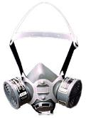 | Según la necesidad | Los respiradores reducen contaminantes específicos de gases, vapores o partículas - y en concentraciones específicas - según indica la etiqueta del cartucho o filtro. Estos respiradores no protegen contra falta de oxígeno, temperaturas extremas ni peligros no mencionados en etiquetas del cartucho o filtro. | * El respirador debe limpiarse despues de cada periodo de utilizacion. Para ello retirar los filtros. * Limpiar la pieza facial ( excepcion los filtros) con una toallita limpia humeda o sumergirla en agua templada que no supere los 50 °C, frotar con un cepillo, anadir un jabon neutro si es necesario. No utilizar limpiadores que contengan lanolina u otros aceites. *Aclarar con agua templada y secar al aire en una atmofera no contaminada | Una vez limpio y seco el respirador se debe almacenar en un area que no este contaminada | La superficie exterior del estuche plástico rígido puede limpiarse y desinfectarse con un paño empapado en solución desinfectante. Para la solución desinfectante aplique hasta que esté visiblemente mojado durante el tiempo de contacto adecuado y luego retire a la solución desinfectante con un paño 3M Personal Safety Division limpio humedecido en agua y seque al aire. No permita que la solución limpiadora o desinfectante llegue al medio filtrante interno y no sumerja los filtros de carcasa rígida en ningún líquido | Según la necesidad
Guante Hilaza Látex Corrugado | Referencia 01050041 | EN 420 - EN388:2003 |  | Según necesidad | El guante tiene un recubrimiento que provee una capa con buena resistencia a la abrasión y rasgado, protección contra líquidos, agarre en seco-húmedo y durabilidad. El recubrimiento ofrece la misma sensibilidad táctil de un guante delgado, pero con la protección de un guante recubierto. | En caso deque no estén contaminados y decida reutilizarlos puede lavarlos, dejarlos secar y entalcar con maizena. Si están contaminados, disponerlos como residuo peligroso. | Deben guardarse limpios y secos, preferiblemente estirados, fuera del alcance de la luz solar y alejados del calor | Se realizara la limpieza 2 veces al dia mediante el uso de productos amonios cuaternarios (desinfectante) en un atomizador, no humedecer los guantes, unicamente limpieza superficial de la superficie. Dejar secar los guantes completamente antes de usarlos de nuevo. | Limpieza superficial diaria
BOTAS DE CAUCHO CAÑA ALTA | Bota Croydon PVC caña alta | UNE-EN ISO 20344 – Equipos de protección personal. Métodos de ensayo para calzado. UNE-EN ISO 20345 – Equipos de protección individual. Calzados de seguridad |  | Según la necesidad | Estas botas están diseñadas y fabricadas para lograr alta resistencia en ambientes de trabajo donde se precise proteger al pie del agua, principalmente donde la condición de humedad es alta en los distintos ambientes industriales y de procesos | Limpiar ó lavar con agua y un jabón neutro, dejar secar a la sombra, después de secar, Este proceso se recomienda hacer periódicamente, al menos una vez a la semana, pues es lo único que nos garantiza mantener elmaterial flexible y blando, lo cual aumenta la durabilidad del calzado. | Seleccione correctamente la talla del calzado Cámbielas si están deterioradas ó rotas (cada 12 meses) Guárdelas limpias y secas en un lugar fresco, seco y alejadas de altas temperaturas ó exposición solar. | Usar cepillo de cerdas suaves Lavar con jabón o detergente Lavar máximo a 30 °C de temperatura | Lavado diariamente previo uso de las mismas.
PROTECTOR SOLAR | protectores solares con filtros que ayudan a prevenir que los rayos ultravioletas (UV) lleguen a la piel | ISO 24442 - ISO 24444:2010, |  | Según necesidad | Aplicar sobre la piel expuesta al menos 15-30 minutos antes de la exposición al sol. Reaplicar cada 2 horas o después de nadar o sudar. Complementar con otras medidas de protección (ropa, sombreros, gafas). | NA | Guardar en un lugar fresco y seco, Evitar la exposición directa al sol para no alterar la efectividad del producto. | Se realiza limpieza del tarro con trapo | Según la necsidad
OVEROL INDUSTRIAL | FABRICACION NACIONAL | NA |  | Según la necesidad | Protección máxima en todas las partes del cuerpo expuestas a posibles lesiones dentro de la industria, durante el desarrollo de las actividades laborales. | Protege a los usuarios en actividades que demanden resistencia al agua y salpicadura de químicos en bajas concentraciones. | Se recomienda almacenar en lugares que no estén expuestos a la luz solar, mantenerlos empaquetados y libres de exposición a riesgos químicos, físicos (humedad, polvo, cambios bruscos de temperatura y altas o bajas temperaturas) y biológicos. | Para el lavado a mano o en lavadora con Agua y Jabón. | Diariamente al llegar al domicilio debe ingresar, retirar la dotación, disponerla en bolsa plastica, realizar ducha y cambiarse con ropa de casa.
BOTAS DIELÉCTRICAS CON PUNTERA METÁLICA | BOTA 6PUL WORK CUERO CRUPON | ANSI Z 41, NTC 2396, 2257, 1741 . 2380 |  | 8 horas | Protege los dedos de los pies, los pies y los tobillos contra riesgos de golpes, aplastamiento, fracturas y cargas electricas. | Limpiar ó lavar con agua y un jabón neutro, dejar secar a la sombra, después de secar se debe aplicar un producto para engrasar y dar brillo, esperar unos 5 minutos y después lustrar con un paño seco y limpio o con un cepillo de cerdas suaves, Este proceso se recomienda hacer periódicamente, al menos una vez a la semana, pues es lo único que nos garantiza mantener el cuero flexible y blando, lo cual aumenta la durabilidad del calzado. | Seleccione correctamente la talla del calzado Cámbielas si están deterioradas ó rotas ( cada 4 meses)Guárdelas limpias y secas en un lugar fresco, seco y alejadas de altas temperaturas ó exposición solar. | Se debe contar con herramientas de limpieza como tapete que permita hacer fircción a la suela y un tapete de caucho propileno para limpieza final. 1, Aplicar el tensoactivo de manera uniforme en todo el calzado tanto en la suela como costados y empeine mediante el uso del atomizador cuyo contenido es de Jabones tensoactivo y una fraccion de agua. 2, Una vez el calzado aplicado el producto sobre el calzado proceda a limpiarlo en la herramienta de limpieza con movimientos hacia adelante y atras, derecha e izquierda, garantizando una adecuada limpieza del calzado. 3, Retire el pie de la herramienta de limpieza y realice el mismo procedimiento con el otro pie. 4,una vez terminada la limpieza en la herramienta (tapete fricción), ubiquese sobre el tapete de caucho propileno y aplique etanol sobre todo el calzado mediante el uso del atomizador con etanol. | Se debera realizar 1 vez al dia previo ingreso a la zona de trabajo o cada vez que se cambie de ambiente laboral
MANTENIMIENTO - ASEO
BOTAS DE CAUCHO CAÑA ALTA | Bota Croydon PVC caña alta | UNE-EN ISO 20344 – Equipos de protección personal. Métodos de ensayo para calzado. UNE-EN ISO 20345 – Equipos de protección individual. Calzados de seguridad |  | Según la necesidad | Estas botas están diseñadas y fabricadas para lograr alta resistencia en ambientes de trabajo donde se precise proteger al pie del agua, principalmente donde la condición de humedad es alta en los distintos ambientes industriales y de procesos | Limpiar ó lavar con agua y un jabón neutro, dejar secar a la sombra, después de secar, Este proceso se recomienda hacer periódicamente, al menos una vez a la semana, pues es lo único que nos garantiza mantener elmaterial flexible y blando, lo cual aumenta la durabilidad del calzado. | Seleccione correctamente la talla del calzado Cámbielas si están deterioradas ó rotas (cada 12 meses) Guárdelas limpias y secas en un lugar fresco, seco y alejadas de altas temperaturas ó exposición solar. | Usar cepillo de cerdas suaves Lavar con jabón o detergente Lavar máximo a 30 °C de temperatura | Lavado diariamente previo uso de las mismas.
Mascarilla | Respirador de Libre Mantenimiento contra Material Particulado Ref. 8210 de 3M con Filtro Electrostático Avanzado, Bandas Amarillas y Respirador Color Blanco | NIOSH TC-84A-007 |  | Según la necesidad | Protege de todos aquellos contaminantes presentes en el aire polvos, neblinas, gases tóxicos, vapores, humos, etc. | Son piezas faciales sencillas, por lo tanto, no requieren mantenimiento. . Deben cambiarse periódicamente teniendo en cuenta la labor para la cual son utilizados. | Úselos con las manos muy limpias. Guárdelos en un estuche o bolsa sellada y en un lugar limpio y seco. Nunca comparta su respirador con otra persona. | Desechables y se deben disponer según corresponda ( Bolsa Roja) para evitar continación del trabajador o entorno. | Desechados a diario despues de 5-6 hras de uso
GAFAS DE SEGURIDAD | KIM | NTC 1771, 1825, 1826, 1827, 1834, 1835, 1836 ANSI Z87.1 |  | Según necesidad | En actividades que impliquen exposiciòn y manipulacion de sustancias sustancias quimicas y demas Procesos de realizados en los laboratorios y almacenamiento de materiales, | Lave con agua y jabón suave, dejar secar al aire libre en un sitio libre de contaminantes. | Deben ser almacenados en un lugar fresco y seco, lejos de la luz solar directa y químicos corrosivos. | 1, Enjuague las gafas de protección con agua limpia. 2, Aplique una cantidad moderada de jabon liquido (convencional) 3, Limpie la totalidad de las gafas 4, Remueva el jabon con abundante agua 5, Sacuda ligeramente para secarlas. | Lavado diariamente previo uso de las mismas.
Guantes de nitrilo manga corta calibre delgado | Guante Ansell Ref. 37-175 Solvex de 13" y 15 ml grosor se usa en procesos quimicos , proceos alimentos, sanidad petroquimica | ANSI Z87 y ANSI Z87.1. |  | Según la necesidad | Protege la piel de sus manos en las labores de limpieza, ante la presencia de agentes externos como, soluciones diluidas de detergentes y sustancias quimica | Los guantes son de libre mantenimiento, sin embargo límpielos muy bien después de cada uso y guárdelos secos en un lugar fresco y ventilado. | Cámbielos periódicamente cada vez que se deteriore el material y se rompan ó cuando se encuentren muy sucios y en mal estado. | Se recomienda ventilar el guante después de usarlo, Verificar visualmente que el guante no tenga defectos o problemas. • No sumergir la mano, donde no exista protección del baño aplicado. Lavado a mano con abundante agua (NO JABON) y secar a temperatura ambiente, retirado de los rayos del sol. | Según la necesidad
PETO DE PVC | NI5100016 | Fabricacion Nacional |  | Segùn Necesidad | Delantal industrial largo, fabricado en PVC, calibre (grosor) 16¨ con forro interno, adaptable al cuerpo, tira en el cuello y espalda ajustable. Ideal para proteger de salpicaduras líquidas, industria alimenticia, petrolera, procesos cárnicos, entro otros (Múltiples Funciones). | Debe ser limpiada (lavada) diariamente para mantener su apariencia y prevenir crecimiento de suciedad y contaminantes, en ningún caso dejar el aseo de la prenda para el día siguiente. Dejar la prenda extendida por el revés (con tela a la vista) donde le dé el aire para asegurar un buen secado. | Guardelo limpio y seco en un lugar fresco, seco y alejado de altas temperaturas ó exposición solar. | Debe ser limpiada (lavada) diariamente para mantener su apariencia y prevenir crecimiento de suciedad y contaminantes, en ningún caso dejar el aseo de la prenda para el día siguiente. Dejar la prenda extendida por el revés (con tela a la vista) donde le dé el aire para asegurar un buen secado. | Lavado diariamente previo uso de las mismas.
GUANTES DE NITRILO | Proteex s.a - Protexiòn alto desempeño | NTC 1726. |  | Según la necesidad | Protege la piel de sus manos en las labores de limpieza, ante la presencia de agentes externos como, soluciones diluidas de detergentes y sustancias quimica | Los guantes son de libre mantenimiento, sin embargo límpielos muy bien después de cada uso y guárdelos secos en un lugar fresco y ventilado. | Cámbielos periódicamente cada vez que se deteriore el material y se rompan ó cuando se encuentren muy sucios y en mal estado. | Se recomienda ventilar el guante después de usarlo, Verificar visualmente que el guante no tenga defectos o problemas. • No sumergir la mano, donde no exista protección del baño aplicado. Lavado a mano con abundante agua (NO JABON) y secar a temperatura ambiente, retirado de los rayos del sol. | Según la necesidad
CONDUCTORES
Guantes de nitrilo manga corta calibre delgado | Guante Ansell Ref. 37-175 Solvex de 13" y 15 ml grosor se usa en procesos quimicos , proceos alimentos, sanidad petroquimica | ANSI Z87 y ANSI Z87.1. |  | Según la necesidad | Protege la piel de sus manos en las labores de limpieza, ante la presencia de agentes externos como, soluciones diluidas de detergentes y sustancias quimica | Los guantes son de libre mantenimiento, sin embargo límpielos muy bien después de cada uso y guárdelos secos en un lugar fresco y ventilado. | Cámbielos periódicamente cada vez que se deteriore el material y se rompan ó cuando se encuentren muy sucios y en mal estado. | Se recomienda ventilar el guante después de usarlo, Verificar visualmente que el guante no tenga defectos o problemas. • No sumergir la mano, donde no exista protección del baño aplicado. Lavado a mano con abundante agua (NO JABON) y secar a temperatura ambiente, retirado de los rayos del sol. | Según la necesidad
BOTAS DE CAUCHO CAÑA ALTA | Bota Croydon PVC caña alta | UNE-EN ISO 20344 – Equipos de protección personal. Métodos de ensayo para calzado. UNE-EN ISO 20345 – Equipos de protección individual. Calzados de seguridad |  | Según la necesidad | Estas botas están diseñadas y fabricadas para lograr alta resistencia en ambientes de trabajo donde se precise proteger al pie del agua, principalmente donde la condición de humedad es alta en los distintos ambientes industriales y de procesos | Limpiar ó lavar con agua y un jabón neutro, dejar secar a la sombra, después de secar, Este proceso se recomienda hacer periódicamente, al menos una vez a la semana, pues es lo único que nos garantiza mantener elmaterial flexible y blando, lo cual aumenta la durabilidad del calzado. | Seleccione correctamente la talla del calzado Cámbielas si están deterioradas ó rotas (cada 12 meses) Guárdelas limpias y secas en un lugar fresco, seco y alejadas de altas temperaturas ó exposición solar. | Usar cepillo de cerdas suaves Lavar con jabón o detergente Lavar máximo a 30 °C de temperatura | Lavado diariamente previo uso de las mismas.
Guante Hilaza Látex Corrugado | Referencia 01050041 | EN 420 - EN388:2003 |  | Según necesidad | El guante tiene un recubrimiento que provee una capa con buena resistencia a la abrasión y rasgado, protección contra líquidos, agarre en seco-húmedo y durabilidad. El recubrimiento ofrece la misma sensibilidad táctil de un guante delgado, pero con la protección de un guante recubierto. | En caso deque no estén contaminados y decida reutilizarlos puede lavarlos, dejarlos secar y entalcar con maizena. Si están contaminados, disponerlos como residuo peligroso. | Deben guardarse limpios y secos, preferiblemente estirados, fuera del alcance de la luz solar y alejados del calor | Se realizara la limpieza 2 veces al dia mediante el uso de productos amonios cuaternarios (desinfectante) en un atomizador, no humedecer los guantes, unicamente limpieza superficial de la superficie. Dejar secar los guantes completamente antes de usarlos de nuevo. | Limpieza superficial diaria
PETO DE PVC | NI5100016 | Fabricacion Nacional |  | Segùn Necesidad | Delantal industrial largo, fabricado en PVC, calibre (grosor) 16¨ con forro interno, adaptable al cuerpo, tira en el cuello y espalda ajustable. Ideal para proteger de salpicaduras líquidas, industria alimenticia, petrolera, procesos cárnicos, entro otros (Múltiples Funciones). | Debe ser limpiada (lavada) diariamente para mantener su apariencia y prevenir crecimiento de suciedad y contaminantes, en ningún caso dejar el aseo de la prenda para el día siguiente. Dejar la prenda extendida por el revés (con tela a la vista) donde le dé el aire para asegurar un buen secado. | Guardelo limpio y seco en un lugar fresco, seco y alejado de altas temperaturas ó exposición solar. | Debe ser limpiada (lavada) diariamente para mantener su apariencia y prevenir crecimiento de suciedad y contaminantes, en ningún caso dejar el aseo de la prenda para el día siguiente. Dejar la prenda extendida por el revés (con tela a la vista) donde le dé el aire para asegurar un buen secado. | Lavado diariamente previo uso de las mismas.
PROTECTOR SOLAR | protectores solares con filtros que ayudan a prevenir que los rayos ultravioletas (UV) lleguen a la piel | ISO 24442 - ISO 24444:2010, |  | Según necesidad | Aplicar sobre la piel expuesta al menos 15-30 minutos antes de la exposición al sol. Reaplicar cada 2 horas o después de nadar o sudar. Complementar con otras medidas de protección (ropa, sombreros, gafas). | NA | Guardar en un lugar fresco y seco, Evitar la exposición directa al sol para no alterar la efectividad del producto. | Se realiza limpieza del tarro con trapo | Según la necsidad
GAFAS DE SEGURIDAD | KIM | NTC 1771, 1825, 1826, 1827, 1834, 1835, 1836 ANSI Z87.1 |  | Según necesidad | En actividades que impliquen exposiciòn y manipulacion de sustancias sustancias quimicas y demas Procesos de realizados en los laboratorios y almacenamiento de materiales, | Lave con agua y jabón suave, dejar secar al aire libre en un sitio libre de contaminantes. | Deben ser almacenados en un lugar fresco y seco, lejos de la luz solar directa y químicos corrosivos. | 1, Enjuague las gafas de protección con agua limpia. 2, Aplique una cantidad moderada de jabon liquido (convencional) 3, Limpie la totalidad de las gafas 4, Remueva el jabon con abundante agua 5, Sacuda ligeramente para secarlas. | Lavado diariamente previo uso de las mismas.
PETO | FABRICACION NACIONAL | FABRICACION NACIONAL |  | Según necesidad | Chaleco tipo peto en tela de alta visibilidad con franjas reflectivas |  |  | Para el lavado a mano o en lavadora con Agua y Jabón.
OVEROL EN DRIL CON CINTA REFLECTIVA | FABRICACION NACIONAL | NA | 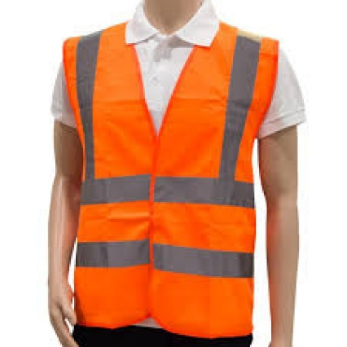 | Según la necesidad | Protección máxima en todas las partes del cuerpo expuestas a posibles lesiones dentro de la industria, durante el desarrollo de las actividades laborales. | Protege a los usuarios en actividades que demanden resistencia al agua y salpicadura de químicos en bajas concentraciones. | Se recomienda almacenar en lugares que no estén expuestos a la luz solar, mantenerlos empaquetados y libres de exposición a riesgos químicos, físicos (humedad, polvo, cambios bruscos de temperatura y altas o bajas temperaturas) y biológicos. | Para el lavado a mano o en lavadora con Agua y Jabón. | Diariamente al llegar al domicilio debe ingresar, retirar la dotación, disponerla en bolsa plastica, realizar ducha y cambiarse con ropa de casa.
MENSAJEROS
TRAJE DE LLUVIA IMPERMEABLE | FABRICACION NACIONAL | NTE INEN 1 875:2004 y RTE INEN 013:2013. | 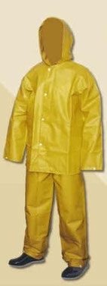 | Según la necesidad | impermeable. Protege al usuario del contacto del agua como la lluvia y otras actividades que demanden el uso de prendas impermeables con mayor libertad de movimiento | Protege a los usuarios en actividades que demanden resistencia al agua | Se recomienda almacenar en lugares que no estén expuestos a la luz solar, mantenerlos empaquetados y libres de exposición a riesgos químicos, físicos (humedad, polvo, cambios bruscos de temperatura y altas o bajas temperaturas) y biológicos. | Toma el impermeable y extiéndelo en algún lugar. Humedece el cepillo y talla la barra de jabón para que este se quede en las cerdas. Ahora talla el impermeable, primero por fuera y luego por dentro hasta que esté cubierto de espuma. En una cubeta coloca agua tibia suficiente para cubrir por completo el impermeable, luego agrégale una taza de jugo de limón natural y sumerge en ella el impermeable de plástico que deseas lavar. Déjalo reposar por media hora, retíralo del agua, enjuágalo con agua común y ponlo a secar. | Según la necsidad
PROTECTOR SOLAR | protectores solares con filtros que ayudan a prevenir que los rayos ultravioletas (UV) lleguen a la piel | ISO 24442 - ISO 24444:2010, |  | Según necesidad | Aplicar sobre la piel expuesta al menos 15-30 minutos antes de la exposición al sol. Reaplicar cada 2 horas o después de nadar o sudar. Complementar con otras medidas de protección (ropa, sombreros, gafas). | NA | Guardar en un lugar fresco y seco, Evitar la exposición directa al sol para no alterar la efectividad del producto. | Se realiza limpieza del tarro con trapo | Según la necsidad
CASCO | NA | NTC 4533 | 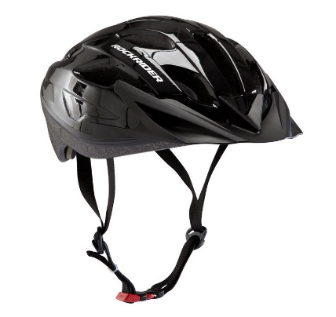 | Según la necesidad | la función principal de un casco es cuidar tu cabeza de cualquier golpe que puedas darte al montar. Para lograrlo, debe de tener una forma de absorber este choque, y de distribuir el impacto hacia algún componente que retenga esta energía lejos de ti. |  | Para lavar el exterior del casco es suficiente con un paño suave, si es de microfibra mejor. Igual que en la parte interior, hay que mojar el paño con un poco de agua tibia y jabón neutro y pasárselo por toda la carcasa. Una vez hecho este proceso, enjuagarlo bien y secarlo.
AREA DE SEGURIDAD
CHAQUETA | FABRICACION NACIONAL | NA | 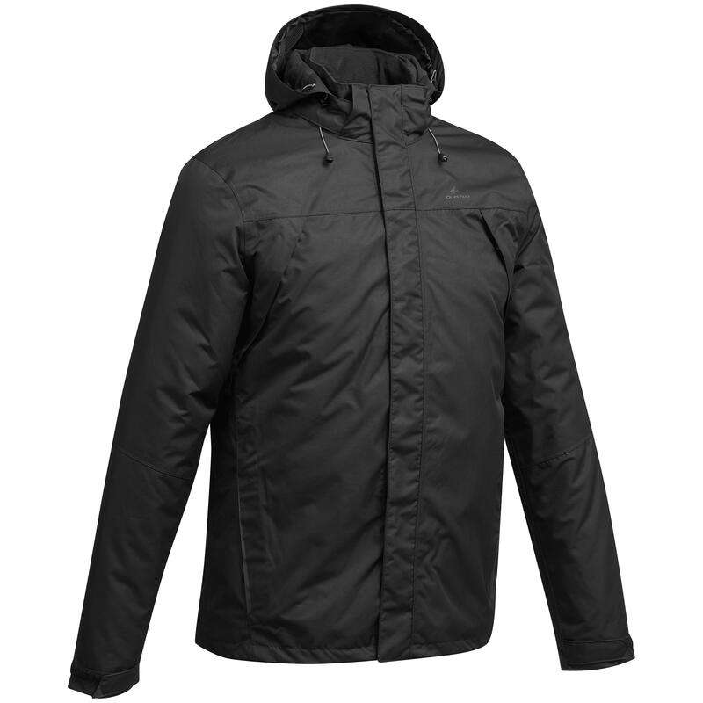 | Según la necesidad | Chaqueta en forro sport forrada en perchado con mangas plegables y gorro. |  | Se recomienda almacenar en lugares que no estén expuestos a la luz solar, mantenerlos empaquetados y libres de exposición a riesgos químicos, físicos (humedad, polvo, cambios bruscos de temperatura y altas o bajas temperaturas) y biológicos. | Para el lavado a mano o en lavadora con Agua y Jabón. | Según la necsidad
PROTECTOR SOLAR | protectores solares con filtros que ayudan a prevenir que los rayos ultravioletas (UV) lleguen a la piel | ISO 24442 - ISO 24444:2010, |  | Según necesidad | Aplicar sobre la piel expuesta al menos 15-30 minutos antes de la exposición al sol. Reaplicar cada 2 horas o después de nadar o sudar. Complementar con otras medidas de protección (ropa, sombreros, gafas). | NA | Guardar en un lugar fresco y seco, Evitar la exposición directa al sol para no alterar la efectividad del producto. | Se realiza limpieza del tarro con trapo | Según la necsidad
TRAJE DE LLUVIA IMPERMEABLE | FABRICACION NACIONAL | NTE INEN 1 875:2004 y RTE INEN 013:2013. |  | Según la necesidad | impermeable. Protege al usuario del contacto del agua como la lluvia y otras actividades que demanden el uso de prendas impermeables con mayor libertad de movimiento | Protege a los usuarios en actividades que demanden resistencia al agua | Se recomienda almacenar en lugares que no estén expuestos a la luz solar, mantenerlos empaquetados y libres de exposición a riesgos químicos, físicos (humedad, polvo, cambios bruscos de temperatura y altas o bajas temperaturas) y biológicos. | Toma el impermeable y extiéndelo en algún lugar. Humedece el cepillo y talla la barra de jabón para que este se quede en las cerdas. Ahora talla el impermeable, primero por fuera y luego por dentro hasta que esté cubierto de espuma. En una cubeta coloca agua tibia suficiente para cubrir por completo el impermeable, luego agrégale una taza de jugo de limón natural y sumerge en ella el impermeable de plástico que deseas lavar. Déjalo reposar por media hora, retíralo del agua, enjuágalo con agua común y ponlo a secar. | Según la necsidad
COMUNICACIONES
CHALECO TIPO PERIODISTA | FABRICACION NACIONAL | NA |  | Según la necesidad | Chaleco tipo prensa color azul turqui vulcado cuello redondo bordado en la parte delantera y posterior, bolsillos multiusos | Sumerge en agua tibia y frótalo suavemente con agua jabonosa (detergente, lavavajillas líquido o jabón). Puedes utilizar un cepillo pequeño para fregar las zonas más sucias. A continuación, aclare con agua limpia y escurra con un paño de esponja (por ejemplo, una toallita). | Se recomienda almacenar en lugares que no estén expuestos a la luz solar, mantenerlos empaquetados y libres de exposición a riesgos químicos, físicos (humedad, polvo, cambios bruscos de temperatura y altas o bajas temperaturas) y biológicos. | Para el lavado a mano o en lavadora con Agua y Jabón. | Según la necsidad
GORRA | FABRICACION NACIONAL | NA | 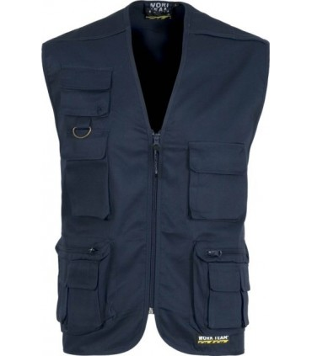  | Según la necesidad | Gorras beisbolera color azul turqui bordado en blanco | Sumerge el gorro en agua tibia y frótalo suavemente con agua jabonosa (detergente, lavavajillas líquido o jabón). Puedes utilizar un cepillo pequeño para fregar las zonas más sucias. A continuación, aclare con agua limpia y escurra con un paño de esponja (por ejemplo, una toallita). | Se recomienda almacenar en lugares que no estén expuestos a la luz solar, mantenerlos empaquetados y libres de exposición a riesgos químicos, físicos (humedad, polvo, cambios bruscos de temperatura y altas o bajas temperaturas) y biológicos. | Para el lavado a mano o en lavadora con Agua y Jabón. | Según la necsidad
JARDINERO
GAFAS DE SEGURIDAD | KIM | NTC 1771, 1825, 1826, 1827, 1834, 1835, 1836 ANSI Z87.1 |  | Según necesidad | En actividades que impliquen exposiciòn y manipulacion de sustancias sustancias quimicas y demas Procesos de realizados en los laboratorios y almacenamiento de materiales, | Lave con agua y jabón suave, dejar secar al aire libre en un sitio libre de contaminantes. | Deben ser almacenados en un lugar fresco y seco, lejos de la luz solar directa y químicos corrosivos. | 1, Enjuague las gafas de protección con agua limpia. 2, Aplique una cantidad moderada de jabon liquido (convencional) 3, Limpie la totalidad de las gafas 4, Remueva el jabon con abundante agua 5, Sacuda ligeramente para secarlas. | Lavado diariamente previo uso de las mismas.
PROTECTOR SOLAR | protectores solares con filtros que ayudan a prevenir que los rayos ultravioletas (UV) lleguen a la piel | ISO 24442 - ISO 24444:2010, |  | Según necesidad | Aplicar sobre la piel expuesta al menos 15-30 minutos antes de la exposición al sol. Reaplicar cada 2 horas o después de nadar o sudar. Complementar con otras medidas de protección (ropa, sombreros, gafas). | NA | Guardar en un lugar fresco y seco, Evitar la exposición directa al sol para no alterar la efectividad del producto. | Se realiza limpieza del tarro con trapo | Según la necsidad
VISOR DE CARETA |  | ANSI Z87.1/CE EN 166 | 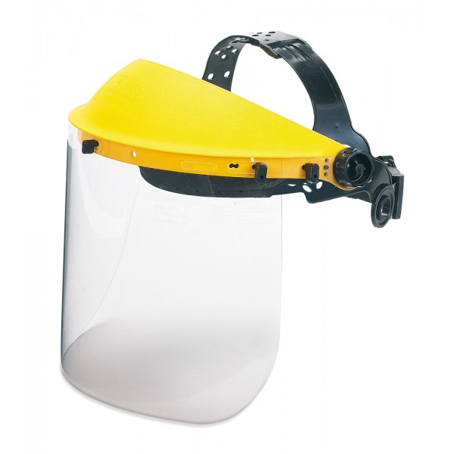 | según necesidads | diseñados para proteger contra impactos a alta y baja velocidad. | Se deben limpiar periódicamente con agua tibia y jabón, y secarlas cuidadosamente con un tejido suave, limpio y absorbente. | Guarde siempre la pantalla facial limpia y seca, alejadas de fuentes de calor, humedad, polvo y presencia de productos químicos, herramientas o materiales que puedan ensuciarlas o dañarlas
Respiradores medio Rostro serie 6000 | Pieza facial media Cara Linea 6000 Talla S, M y L Marca 3M en caucho elastomérico. arnés tipo diadema, aprobado por NIOSH-MSHA, para usar con filtros y cartuchos línea 6000 ó 2000. Con Cartuchos Contra Vapores Orgánicos Ref. 6001, Filtros Ref. 2091 y Retenedor Ref. 502 Marca 3M. | NIOSH-MSHA | 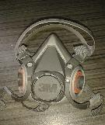 | Segùn Necesidad | No usar en ambientes cuya concentración de contaminantes supere 10 veces el Valor Umbral Límite (TLV). No usar en atmósferas cuyo contenido de oxígeno sea menor a 19.5 %. No usar en atmósferas inmediatamente peligrosas para la vida y la salud (IDLH) | * El respirador debe limpiarse despues de cada periodo de utilizacion. Para ello retirar los filtros de particulas. * Limpiar la pieza facial ( excepcion los filtros) con una toallita limpia humeda o sumergirla en agua templada que no supere los 50 °C, frotar con un cepillo, anadir un jabon neutro si es necesario. No utilizar limpiadores que contengan lanolina u otros aceites. *Aclarar con agua templada y secar al aire en una atmofera no contaminada | Una vez limpio y seco el respirador se debe almacenar en un area que no este contaminada | La superficie exterior del estuche plástico rígido puede limpiarse y desinfectarse con un paño empapado en solución desinfectante. Para la solución desinfectante aplique hasta que esté visiblemente mojado durante el tiempo de contacto adecuado y luego retire a la solución desinfectante con un paño 3M Personal Safety Division limpio humedecido en agua y seque al aire. No permita que la solución limpiadora o desinfectante llegue al medio filtrante interno y no sumerja los filtros de carcasa rígida en ningún líquido | Según la necesidad
Cartucho de vapores organicos | 3M | NIOSH | 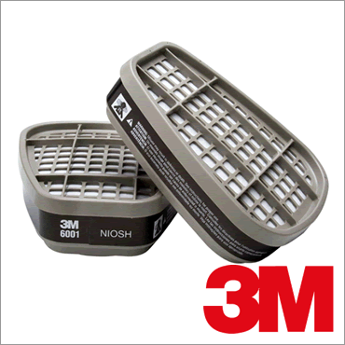 | Segùn Necesidad | Se debe utilizar los cartuchos de acuerdo al producto a manipular, por ejemplo: exposición a solventes orgánicos, gases ácidos, humos metálicos, formaldehído, entre otros. Además se pueden adicionar filtros para material particulado, partículas aceitosas. Para seleccionar tanto los cartuchos como los filtros se debe analizar el tipo de sustancias que se van a manipular, tiempos de exposición y concentración de los productos. | los cartuchos son libre de mantenimiento, razon por la que se deben sustiuir cuando no esten cumpliendo con su funcion o esten en mal estado. | Una vez limpio y seco el respirador se debe almacenar en un area que no este contaminada | el cartucho con un paño húmedo empapado en una solución desinfectante | Según la necesidad
Guante Hilaza Látex Corrugado | Referencia 01050041 | EN 420 - EN388:2003 |  | Según necesidad | El guante tiene un recubrimiento que provee una capa con buena resistencia a la abrasión y rasgado, protección contra líquidos, agarre en seco-húmedo y durabilidad. El recubrimiento ofrece la misma sensibilidad táctil de un guante delgado, pero con la protección de un guante recubierto. | En caso deque no estén contaminados y decida reutilizarlos puede lavarlos, dejarlos secar y entalcar con maizena. Si están contaminados, disponerlos como residuo peligroso. | Deben guardarse limpios y secos, preferiblemente estirados, fuera del alcance de la luz solar y alejados del calor | Se realizara la limpieza 2 veces al dia mediante el uso de productos amonios cuaternarios (desinfectante) en un atomizador, no humedecer los guantes, unicamente limpieza superficial de la superficie. Dejar secar los guantes completamente antes de usarlos de nuevo. | Limpieza superficial diaria
TAPA OIDOS DE COPA | 3M | ANSI S3.19-1974 | 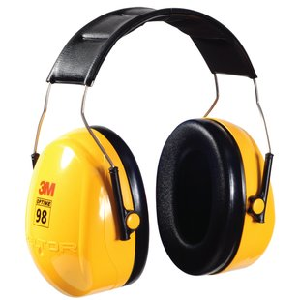 | Según necesidad | Coloque las copas sobre sus orejas de modo que los cojinetes las rodeen completamente formado un sello, ajuste a la misma altura cada copa en ambos lados, a la vez que sujeta la diadema, hasta lograr un ajuste cómodo | Lave la espuma interna en una solución de agua tibia con jabón neutro, Limpie con un paño de limpieza húmedo la copa, espuma/almohadilla y banda. No las sumerja en agua | Almacene los protectores en su empaque original, en lugar seco y libre de contaminantes, libre del polvo
GORRA - PROTECTOR SOLAR | FABRICACION NACIONAL | NA | 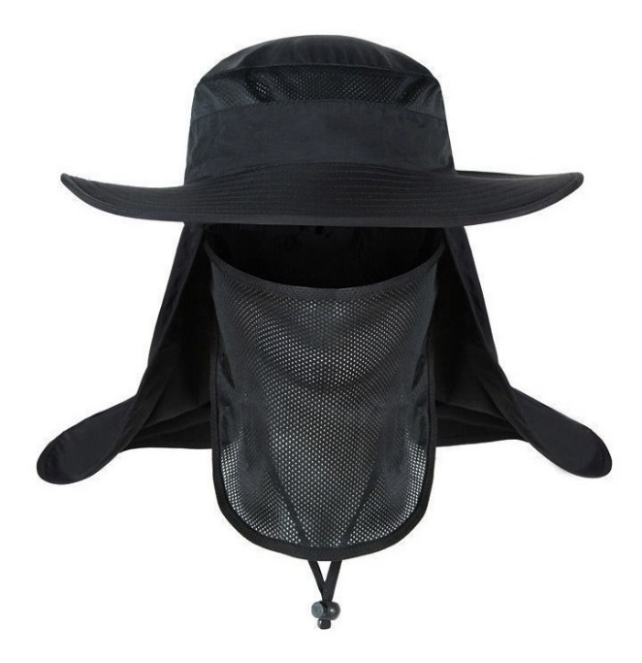 | SEGÚN NECESIDAD | 1) Posicione el equipo en forma en que sea sostenida con las dos manos por los bordes frontales de la cara de la moja 2) Proceda a pasar hacia la cabeza, acomodando con ambas manos y ajustando por los occipitales de la cabeza. 3) Acomode de la parte de los hombros. | Se pueden lavar los guantes usando un detergente suave | Se recomienda que durante su almacenamiento no se expongan o estén expuestos a la luz solar, mantenerlos empaquetados y libres de exposición a riesgos Químicos, Físicos (humedad, polvo, cambios bruscos de temperatura y altas o bajas temperaturas) y Biológicos. | Para el lavado a mano o en lavadora con Agua y Jabón. | Según la necsidad
BOTAS DIELÉCTRICAS CON PUNTERA METÁLICA | BOTA 6PUL WORK CUERO CRUPON DIELECTRICA | ISO 20345/44:2011 ISTM 2413:2017 ANSI Z 41, NTC 2396, 2257, 1741 . 2380 |  | 8 Horas | Protege los dedos de los pies, los pies y los tobillos contra riesgos de golpes, aplastamiento, fracturas y cargas electricas. | Limpiar ó lavar con agua y un jabón neutro, dejar secar a la sombra, después de secar se debe aplicar un producto para engrasar y dar brillo, esperar unos 5 minutos y después lustrar con un paño seco y limpio o con un cepillo de cerdas suaves, Este proceso se recomienda hacer periódicamente, al menos una vez a la semana, pues es lo único que nos garantiza mantener el cuero flexible y blando, lo cual aumenta la durabilidad del calzado. | Seleccione correctamente la talla del calzado Cámbielas si están deterioradas ó rotas ( cada 4 meses) Guárdelas limpias y secas en un lugar fresco, seco y alejadas de altas temperaturas ó exposición solar. | Se debe contar con herramientas de limpieza como tapete que permita hacer fircción a la suela y un tapete de caucho propileno para limpieza final. 1, Aplicar el tensoactivo de manera uniforme en todo el calzado tanto en la suela como costados y empeine mediante el uso del atomizador cuyo contenido es de Jabones tensoactivo y una fraccion de agua. 2, Una vez el calzado aplicado el producto sobre el calzado proceda a limpiarlo en la herramienta de limpieza con movimientos hacia adelante y atras, derecha e izquierda, garantizando una adecuada limpieza del calzado. 3, Retire el pie de la herramienta de limpieza y realice el mismo procedimiento con el otro pie. 4,una vez terminada la limpieza en la herramienta (tapete fricción), ubiquese sobre el tapete de caucho propileno y aplique etanol sobre todo el calzado mediante el uso del atomizador con etanol. | Según la necesidad
OVEROL INDUSTRIAL | FABRICACION NACIONAL | NA | 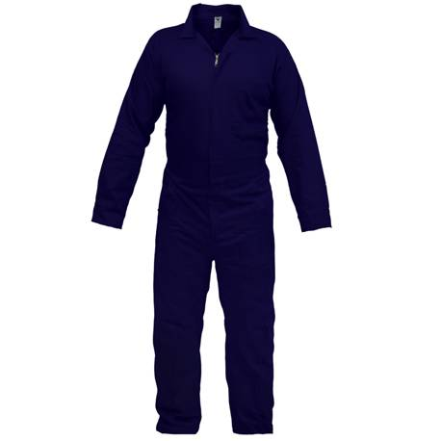 | Según la necesidad | Protección máxima en todas las partes del cuerpo expuestas a posibles lesiones dentro de la industria, durante el desarrollo de las actividades laborales. | Protege a los usuarios en actividades que demanden resistencia al agua y salpicadura de químicos en bajas concentraciones. | Se recomienda almacenar en lugares que no estén expuestos a la luz solar, mantenerlos empaquetados y libres de exposición a riesgos químicos, físicos (humedad, polvo, cambios bruscos de temperatura y altas o bajas temperaturas) y biológicos. | Para el lavado a mano o en lavadora con Agua y Jabón. | Diariamente al llegar al domicilio debe ingresar, retirar la dotación, disponerla en bolsa plastica, realizar ducha y cambiarse con ropa de casa.
GUANTES DE NITRILO | Proteex s.a - Protexiòn alto desempeño | NTC 1726. |  | Según la necesidad | Protege la piel de sus manos en las labores de limpieza, ante la presencia de agentes externos como, soluciones diluidas de detergentes y sustancias quimica | Los guantes son de libre mantenimiento, sin embargo límpielos muy bien después de cada uso y guárdelos secos en un lugar fresco y ventilado. | Cámbielos periódicamente cada vez que se deteriore el material y se rompan ó cuando se encuentren muy sucios y en mal estado. | Se recomienda ventilar el guante después de usarlo, Verificar visualmente que el guante no tenga defectos o problemas. • No sumergir la mano, donde no exista protección del baño aplicado. Lavado a mano con abundante agua (NO JABON) y secar a temperatura ambiente, retirado de los rayos del sol. | Según la necesidad
Guantes de nitrilo manga corta calibre delgado | Guante Ansell Ref. 37-175 Solvex de 13" y 15 ml grosor se usa en procesos quimicos , proceos alimentos, sanidad petroquimica | ANSI Z87 y ANSI Z87.1. |  | Según la necesidad | Protege la piel de sus manos en las labores de limpieza, ante la presencia de agentes externos como, soluciones diluidas de detergentes y sustancias quimica | Los guantes son de libre mantenimiento, sin embargo límpielos muy bien después de cada uso y guárdelos secos en un lugar fresco y ventilado. | Cámbielos periódicamente cada vez que se deteriore el material y se rompan ó cuando se encuentren muy sucios y en mal estado. | Se recomienda ventilar el guante después de usarlo, Verificar visualmente que el guante no tenga defectos o problemas. • No sumergir la mano, donde no exista protección del baño aplicado. Lavado a mano con abundante agua (NO JABON) y secar a temperatura ambiente, retirado de los rayos del sol. | Según la necesidad
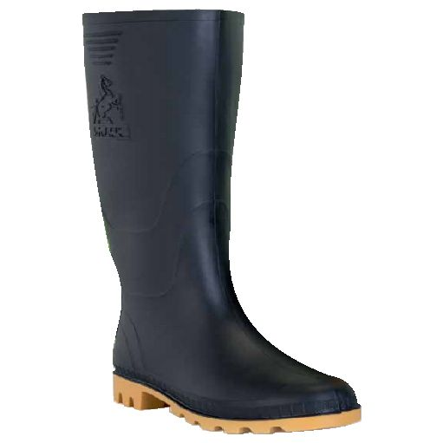
BOTAS DE CAUCHO CAÑA ALTA | Bota Croydon PVC caña alta | UNE-EN ISO 20344 – Equipos de protección personal. Métodos de ensayo para calzado. UNE-EN ISO 20345 – Equipos de protección individual. Calzados de seguridad |  | Según la necesidad | Estas botas están diseñadas y fabricadas para lograr alta resistencia en ambientes de trabajo donde se precise proteger al pie del agua, principalmente donde la condición de humedad es alta en los distintos ambientes industriales y de procesos | Limpiar ó lavar con agua y un jabón neutro, dejar secar a la sombra, después de secar, Este proceso se recomienda hacer periódicamente, al menos una vez a la semana, pues es lo único que nos garantiza mantener elmaterial flexible y blando, lo cual aumenta la durabilidad del calzado. | Seleccione correctamente la talla del calzado Cámbielas si están deterioradas ó rotas (cada 12 meses) Guárdelas limpias y secas en un lugar fresco, seco y alejadas de altas temperaturas ó exposición solar. | Usar cepillo de cerdas suaves Lavar con jabón o detergente Lavar máximo a 30 °C de temperatura | Lavado diariamente previo uso de las mismas.

